메인(로그인 전)
스토리보드 작성 템플릿

프로젝트명 : Go語 |  |  |  |  |  | 분류명 |  |  |  |  | 작성자 |  | 이수재 |  |  |  | 작성일 |  |  |  | 확인 | TITLE
 |  |  |  |  |  | 분류코드 |  |  |  |  | 승인자 |  | 김종률 |  |  |  | 승인일 |  |  |  |  | META
Depth1 |  |  |  | Depth2 |  |  |  |  | Depth3 |  |  |  |  | Depth4 |  |  |  | Depth5
화면명 | 로그인 전 메인 페이지 |  |  |  |  |  | 화일명 |  |  |  |  |  |  | 폴더 |  |  |  |  |  |  |  | 내용
 |  |  |  |  |  |  |  |  |  |  |  |  |  |  |  |  |  |  |  |  |  | 1 | 로고를 클릭할 시 메인 페이지로 이동
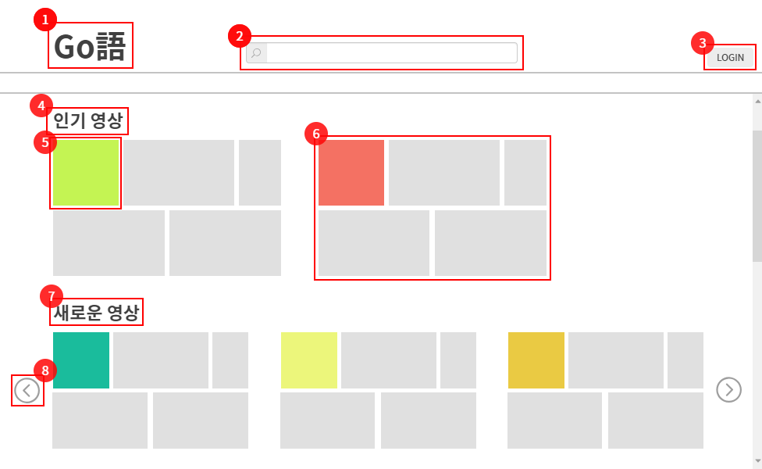

 |  |  |  |  |  |  |  |  |  |  |  |  |  |  |  |  |  |  |  |  |  | 2 | 원하는 단어를 이용하여 영상 검색

 |  |  |  |  |  |  |  |  |  |  |  |  |  |  |  |  |  |  |  |  |  | 3 | 회원가입 / 로그인

 |  |  |  |  |  |  |  |  |  |  |  |  |  |  |  |  |  |  |  |  |  | 4 | 인기 영상 추천

 |  |  |  |  |  |  |  |  |  |  |  |  |  |  |  |  |  |  |  |  |  | 5 | 영상에 쓰인 태그

 |  |  |  |  |  |  |  |  |  |  |  |  |  |  |  |  |  |  |  |  |  | 6 | 태그와 관련된 영상 추천

 |  |  |  |  |  |  |  |  |  |  |  |  |  |  |  |  |  |  |  |  |  | 7 | 새로 업로드 된 영상

 |  |  |  |  |  |  |  |  |  |  |  |  |  |  |  |  |  |  |  |  |  | 8 | 다른 태그의 영상 추가로 보기

 |  |  |  |  |  |  |  |  |  |  |  |  |  |  |  |  |  |  |  |  |  | 연결 Table Name

Link 정보 |  | code | link |  | code |  |  | link |  | code |  | link |  |  | code | link |  |  | code | link |  | Program
 |  |  |  |  |  |  |  |  |  |  |  |  |  |  |  |  |  |  |  |  |  | DB Query
 |  |  |  |  |  |  |  |  |  |  |  |  |  |  |  |  |  |  |  |  |  | Script
 |  |  |  |  |  |  |  |  |  |  |  |  |  |  |  |  |  |  |  |  |  | Image
 |  |  |  |  |  |  |  |  |  |  |  |  |  |  |  |  |  |  |  |  |  | Flash
 |  |  |  |  |  |  |  |  |  |  |  |  |  |  |  |  |  |  |  |  |  | etc

로그인 페이지
스토리보드 작성 템플릿

프로젝트명 : Go語 |  |  |  |  |  | 분류명 |  |  |  |  | 작성자 |  | 이수재 |  |  |  | 작성일 |  |  |  | 확인 | TITLE
 |  |  |  |  |  | 분류코드 |  |  |  |  | 승인자 |  | 김종률 |  |  |  | 승인일 |  |  |  |  | META
Depth1 |  |  |  | Depth2 |  |  |  |  | Depth3 |  |  |  |  | Depth4 |  |  |  | Depth5
화면명 | 로그인 및 회원가입 페이지 |  |  |  |  |  | 화일명 |  |  |  |  |  |  | 폴더 |  |  |  |  |  |  |  | 내용
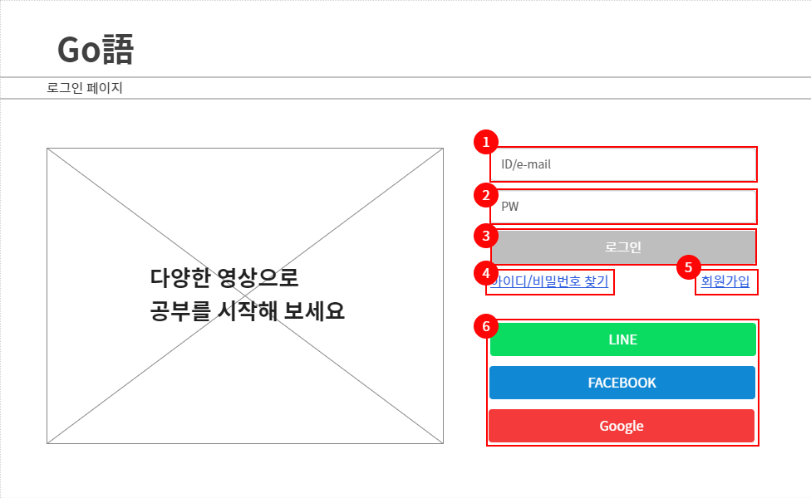
 |  |  |  |  |  |  |  |  |  |  |  |  |  |  |  |  |  |  |  |  |  | 1 | 아이디 및 이메일 입력

 |  |  |  |  |  |  |  |  |  |  |  |  |  |  |  |  |  |  |  |  |  | 2 | 패스워드 입력

 |  |  |  |  |  |  |  |  |  |  |  |  |  |  |  |  |  |  |  |  |  | 3 | 입력 후 로그인

 |  |  |  |  |  |  |  |  |  |  |  |  |  |  |  |  |  |  |  |  |  | 4 | 아이디 및 비밀번호 분실 시 찾기

 |  |  |  |  |  |  |  |  |  |  |  |  |  |  |  |  |  |  |  |  |  | 5 | 회원가입

 |  |  |  |  |  |  |  |  |  |  |  |  |  |  |  |  |  |  |  |  |  | 6 | 라인 페이스북 구글 등 연동하여 로그인

 |  |  |  |  |  |  |  |  |  |  |  |  |  |  |  |  |  |  |  |  |  | 연결 Table Name

Link 정보 |  | code | link |  | code |  |  | link |  | code |  | link |  |  | code | link |  |  | code | link |  | Program
 |  |  |  |  |  |  |  |  |  |  |  |  |  |  |  |  |  |  |  |  |  | DB Query
 |  |  |  |  |  |  |  |  |  |  |  |  |  |  |  |  |  |  |  |  |  | Script
 |  |  |  |  |  |  |  |  |  |  |  |  |  |  |  |  |  |  |  |  |  | Image
 |  |  |  |  |  |  |  |  |  |  |  |  |  |  |  |  |  |  |  |  |  | Flash
 |  |  |  |  |  |  |  |  |  |  |  |  |  |  |  |  |  |  |  |  |  | etc

연동 로그인
스토리보드 작성 템플릿

프로젝트명 : Go語 |  |  |  |  |  | 분류명 |  |  |  |  | 작성자 |  | 이수재 |  |  |  | 작성일 |  |  |  | 확인 | TITLE
 |  |  |  |  |  | 분류코드 |  |  |  |  | 승인자 |  | 김종률 |  |  |  | 승인일 |  |  |  |  | META
Depth1 |  |  |  | Depth2 |  |  |  |  | Depth3 |  |  |  |  | Depth4 |  |  |  | Depth5
화면명 | 연동 로그인 페이지 |  |  |  |  |  | 화일명 |  |  |  |  |  |  | 폴더 |  |  |  |  |  |  |  | 내용
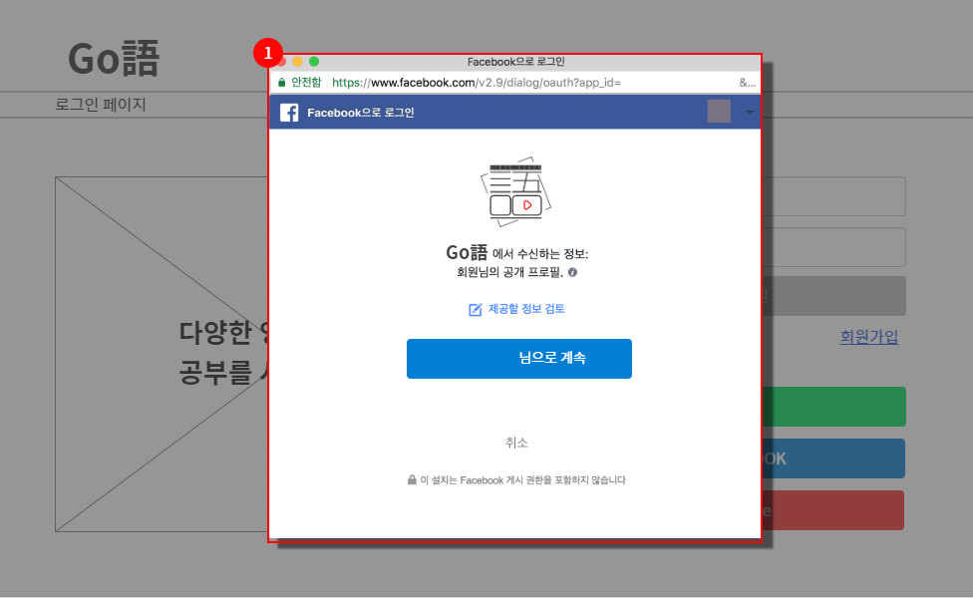
 |  |  |  |  |  |  |  |  |  |  |  |  |  |  |  |  |  |  |  |  |  | 1 | 페이스북 연동 로그인

 |  |  |  |  |  |  |  |  |  |  |  |  |  |  |  |  |  |  |  |  |  | 연결 Table Name

Link 정보 |  | code | link |  | code |  |  | link |  | code |  | link |  |  | code | link |  |  | code | link |  | Program
 |  |  |  |  |  |  |  |  |  |  |  |  |  |  |  |  |  |  |  |  |  | DB Query
 |  |  |  |  |  |  |  |  |  |  |  |  |  |  |  |  |  |  |  |  |  | Script
 |  |  |  |  |  |  |  |  |  |  |  |  |  |  |  |  |  |  |  |  |  | Image
 |  |  |  |  |  |  |  |  |  |  |  |  |  |  |  |  |  |  |  |  |  | Flash
 |  |  |  |  |  |  |  |  |  |  |  |  |  |  |  |  |  |  |  |  |  | etc

회원가입
스토리보드 작성 템플릿

프로젝트명 : Go語 |  |  |  |  |  | 분류명 |  |  |  |  | 작성자 |  | 이수재 |  |  |  | 작성일 |  |  |  | 확인 | TITLE
 |  |  |  |  |  | 분류코드 |  |  |  |  | 승인자 |  | 김종률 |  |  |  | 승인일 |  |  |  |  | META
Depth1 |  |  |  | Depth2 |  |  |  |  | Depth3 |  |  |  |  | Depth4 |  |  |  | Depth5
화면명 | 회원가입 페이지 |  |  |  |  |  | 화일명 |  |  |  |  |  |  | 폴더 |  |  |  |  |  |  |  | 내용
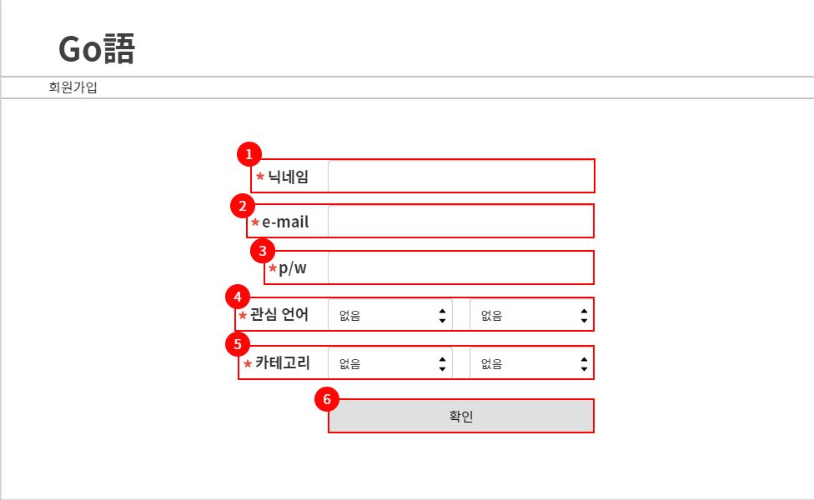
 |  |  |  |  |  |  |  |  |  |  |  |  |  |  |  |  |  |  |  |  |  | 1 | 닉네임 입력

 |  |  |  |  |  |  |  |  |  |  |  |  |  |  |  |  |  |  |  |  |  | 2 | 이메일 입력

 |  |  |  |  |  |  |  |  |  |  |  |  |  |  |  |  |  |  |  |  |  | 3 | 패스워드 입력

 |  |  |  |  |  |  |  |  |  |  |  |  |  |  |  |  |  |  |  |  |  | 4 | 관심 언어 2가지 선택

 |  |  |  |  |  |  |  |  |  |  |  |  |  |  |  |  |  |  |  |  |  | 5 | 좋아하는 장르 2가지 선택

 |  |  |  |  |  |  |  |  |  |  |  |  |  |  |  |  |  |  |  |  |  | 6 | 닉네임 중복확인 후 회원 등록

 |  |  |  |  |  |  |  |  |  |  |  |  |  |  |  |  |  |  |  |  |  | 연결 Table Name

Link 정보 |  | code | link |  | code |  |  | link |  | code |  | link |  |  | code | link |  |  | code | link |  | Program
 |  |  |  |  |  |  |  |  |  |  |  |  |  |  |  |  |  |  |  |  |  | DB Query
 |  |  |  |  |  |  |  |  |  |  |  |  |  |  |  |  |  |  |  |  |  | Script
 |  |  |  |  |  |  |  |  |  |  |  |  |  |  |  |  |  |  |  |  |  | Image
 |  |  |  |  |  |  |  |  |  |  |  |  |  |  |  |  |  |  |  |  |  | Flash
 |  |  |  |  |  |  |  |  |  |  |  |  |  |  |  |  |  |  |  |  |  | etc

메인(로그인 후)
스토리보드 작성 템플릿

프로젝트명 : Go語 |  |  |  |  |  | 분류명 |  |  |  |  | 작성자 |  | 이수재 |  |  |  | 작성일 |  |  |  | 확인 | TITLE
 |  |  |  |  |  | 분류코드 |  |  |  |  | 승인자 |  | 김종률 |  |  |  | 승인일 |  |  |  |  | META
Depth1 |  |  |  | Depth2 |  |  |  |  | Depth3 |  |  |  |  | Depth4 |  |  |  | Depth5
화면명 | 로그인 후 메인 페이지 |  |  |  |  |  | 화일명 |  |  |  |  |  |  | 폴더 |  |  |  |  |  |  |  | 내용
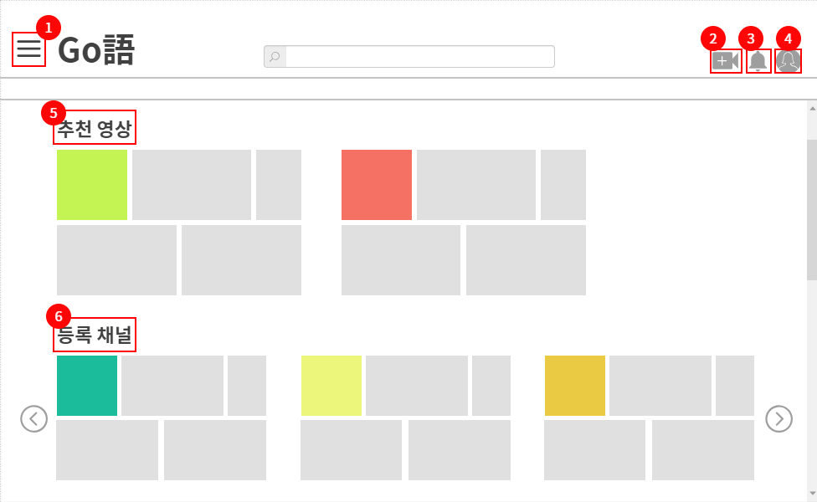
 |  |  |  |  |  |  |  |  |  |  |  |  |  |  |  |  |  |  |  |  |  | 1 | 클릭 시 메뉴바 왼쪽에서 나타내기

 |  |  |  |  |  |  |  |  |  |  |  |  |  |  |  |  |  |  |  |  |  | 2 | 영상 업로드

 |  |  |  |  |  |  |  |  |  |  |  |  |  |  |  |  |  |  |  |  |  | 3 | 구독 정보, 영상 정보 등 알림

 |  |  |  |  |  |  |  |  |  |  |  |  |  |  |  |  |  |  |  |  |  | 4 | 마이 페이지

 |  |  |  |  |  |  |  |  |  |  |  |  |  |  |  |  |  |  |  |  |  | 5 | 관심 장르에 대한 영상 추천

 |  |  |  |  |  |  |  |  |  |  |  |  |  |  |  |  |  |  |  |  |  | 6 | 자신이 구독한 채널의 정보

 |  |  |  |  |  |  |  |  |  |  |  |  |  |  |  |  |  |  |  |  |  | 연결 Table Name

Link 정보 |  | code | link |  | code |  |  | link |  | code |  | link |  |  | code | link |  |  | code | link |  | Program
 |  |  |  |  |  |  |  |  |  |  |  |  |  |  |  |  |  |  |  |  |  | DB Query
 |  |  |  |  |  |  |  |  |  |  |  |  |  |  |  |  |  |  |  |  |  | Script
 |  |  |  |  |  |  |  |  |  |  |  |  |  |  |  |  |  |  |  |  |  | Image
 |  |  |  |  |  |  |  |  |  |  |  |  |  |  |  |  |  |  |  |  |  | Flash
 |  |  |  |  |  |  |  |  |  |  |  |  |  |  |  |  |  |  |  |  |  | etc

메뉴
스토리보드 작성 템플릿

프로젝트명 : Go語 |  |  |  |  |  | 분류명 |  |  |  |  | 작성자 |  | 이수재 |  |  |  | 작성일 |  |  |  | 확인 | TITLE
 |  |  |  |  |  | 분류코드 |  |  |  |  | 승인자 |  | 김종률 |  |  |  | 승인일 |  |  |  |  | META
Depth1 |  |  |  | Depth2 |  |  |  |  | Depth3 |  |  |  |  | Depth4 |  |  |  | Depth5
화면명 | 메뉴바 나타내는 페이지 |  |  |  |  |  | 화일명 |  |  |  |  |  |  | 폴더 |  |  |  |  |  |  |  | 내용
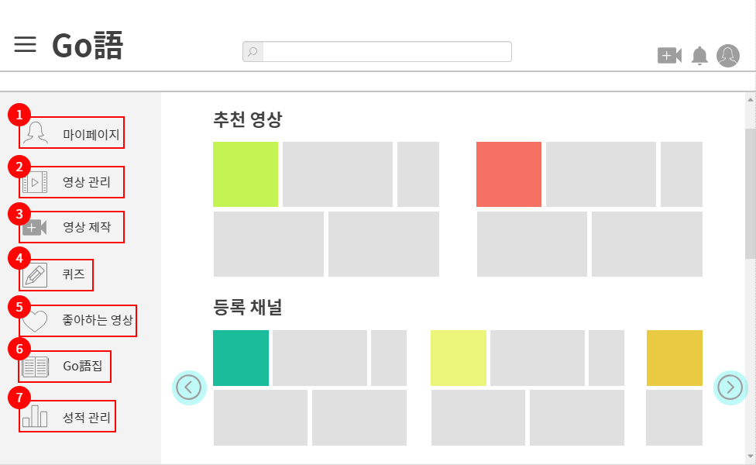
 |  |  |  |  |  |  |  |  |  |  |  |  |  |  |  |  |  |  |  |  |  | 1 | 마이페이지

 |  |  |  |  |  |  |  |  |  |  |  |  |  |  |  |  |  |  |  |  |  | 2 | 자신이 제작한 개인용 영상, 공개용 영상, 마음에 드는 영상 보기

 |  |  |  |  |  |  |  |  |  |  |  |  |  |  |  |  |  |  |  |  |  | 3 | 영상 제작 (업로드)

 |  |  |  |  |  |  |  |  |  |  |  |  |  |  |  |  |  |  |  |  |  | 4 | 다양한 퀴즈 풀이

 |  |  |  |  |  |  |  |  |  |  |  |  |  |  |  |  |  |  |  |  |  | 5 | 좋아요 등록한 영상 모음

 |  |  |  |  |  |  |  |  |  |  |  |  |  |  |  |  |  |  |  |  |  | 6 | 단어장, 어휘장, 대사 앨범, 공개 단어장

 |  |  |  |  |  |  |  |  |  |  |  |  |  |  |  |  |  |  |  |  |  | 7 | 자신이 푼 퀴즈 및 100LS 성적 관리

 |  |  |  |  |  |  |  |  |  |  |  |  |  |  |  |  |  |  |  |  |  | 연결 Table Name

Link 정보 |  | code | link |  | code |  |  | link |  | code |  | link |  |  | code | link |  |  | code | link |  | Program
 |  |  |  |  |  |  |  |  |  |  |  |  |  |  |  |  |  |  |  |  |  | DB Query
 |  |  |  |  |  |  |  |  |  |  |  |  |  |  |  |  |  |  |  |  |  | Script
 |  |  |  |  |  |  |  |  |  |  |  |  |  |  |  |  |  |  |  |  |  | Image
 |  |  |  |  |  |  |  |  |  |  |  |  |  |  |  |  |  |  |  |  |  | Flash
 |  |  |  |  |  |  |  |  |  |  |  |  |  |  |  |  |  |  |  |  |  | etc

퀴즈
스토리보드 작성 템플릿

프로젝트명 : Go語 |  |  |  |  |  | 분류명 |  |  |  |  | 작성자 |  | 이수재 |  |  |  | 작성일 |  |  |  | 확인 | TITLE
 |  |  |  |  |  | 분류코드 |  |  |  |  | 승인자 |  | 김종률 |  |  |  | 승인일 |  |  |  |  | META
Depth1 |  |  |  | Depth2 |  |  |  |  | Depth3 |  |  |  |  | Depth4 |  |  |  | Depth5
화면명 | 퀴즈 풀기 |  |  |  |  |  | 화일명 |  |  |  |  |  |  | 폴더 |  |  |  |  |  |  |  | 내용
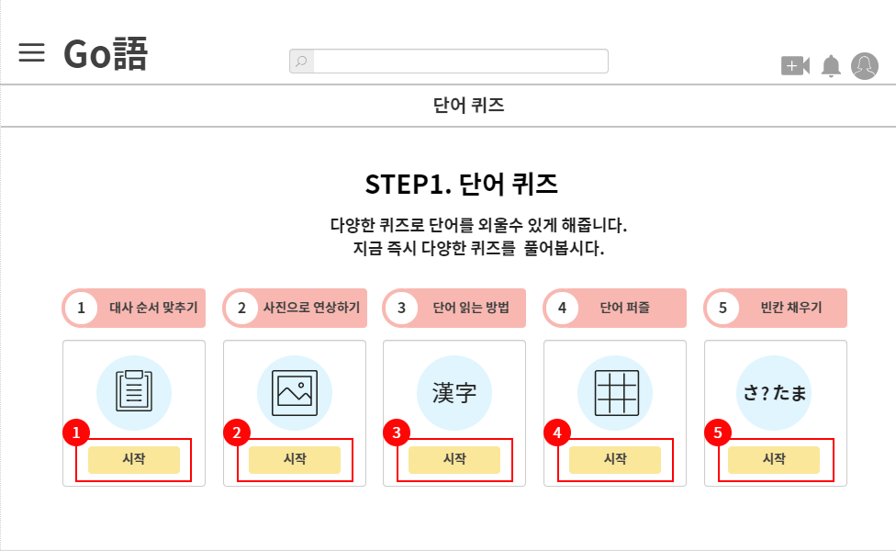
 |  |  |  |  |  |  |  |  |  |  |  |  |  |  |  |  |  |  |  |  |  | 1 | 대사 순서 맞추는 퀴즈

 |  |  |  |  |  |  |  |  |  |  |  |  |  |  |  |  |  |  |  |  |  | 2 | 사진과 함께 단어 및 대사 연상 퀴즈

 |  |  |  |  |  |  |  |  |  |  |  |  |  |  |  |  |  |  |  |  |  | 3 | 한자 읽는 방법 퀴즈

 |  |  |  |  |  |  |  |  |  |  |  |  |  |  |  |  |  |  |  |  |  | 4 | 십자말 가로세로 풀이 퀴즈

 |  |  |  |  |  |  |  |  |  |  |  |  |  |  |  |  |  |  |  |  |  | 5 | 단어의 빈칸 채우기 퀴즈

 |  |  |  |  |  |  |  |  |  |  |  |  |  |  |  |  |  |  |  |  |  | 연결 Table Name

Link 정보 |  | code | link |  | code |  |  | link |  | code |  | link |  |  | code | link |  |  | code | link |  | Program
 |  |  |  |  |  |  |  |  |  |  |  |  |  |  |  |  |  |  |  |  |  | DB Query
 |  |  |  |  |  |  |  |  |  |  |  |  |  |  |  |  |  |  |  |  |  | Script
 |  |  |  |  |  |  |  |  |  |  |  |  |  |  |  |  |  |  |  |  |  | Image
 |  |  |  |  |  |  |  |  |  |  |  |  |  |  |  |  |  |  |  |  |  | Flash
 |  |  |  |  |  |  |  |  |  |  |  |  |  |  |  |  |  |  |  |  |  | etc

십자말 퀴즈
스토리보드 작성 템플릿

프로젝트명 : Go語 |  |  |  |  |  | 분류명 |  |  |  |  | 작성자 |  | 김소민 |  |  |  | 작성일 |  |  |  | 확인 | TITLE
 |  |  |  |  |  | 분류코드 |  |  |  |  | 승인자 |  | 김종률 |  |  |  | 승인일 |  |  |  |  | META
Depth1 |  |  |  | Depth2 |  |  |  |  | Depth3 |  |  |  |  | Depth4 |  |  |  | Depth5
화면명 | 퀴즈 중 십자말 풀이 퀴즈 |  |  |  |  |  | 화일명 |  |  |  |  |  |  | 폴더 |  |  |  |  |  |  |  | 내용
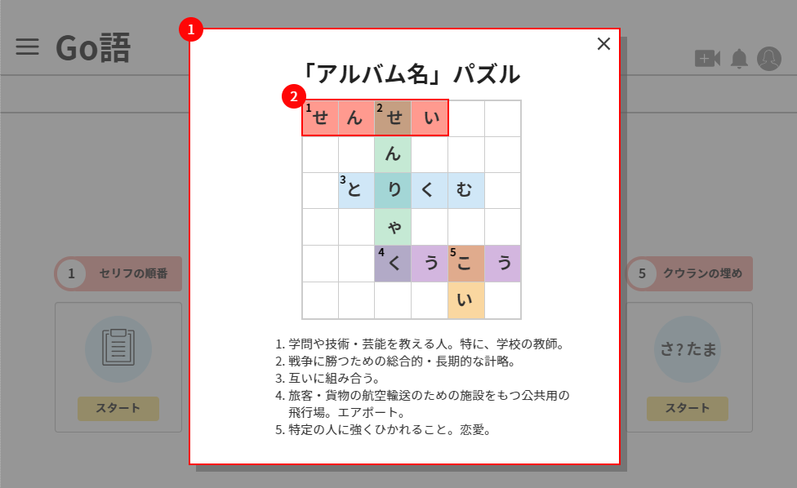
 |  |  |  |  |  |  |  |  |  |  |  |  |  |  |  |  |  |  |  |  |  | 1 | 십자말 가로세로 풀이 퀴즈창

 |  |  |  |  |  |  |  |  |  |  |  |  |  |  |  |  |  |  |  |  |  | 2 | 아래 설명에 맞게 단어 입력

 |  |  |  |  |  |  |  |  |  |  |  |  |  |  |  |  |  |  |  |  |  | 연결 Table Name

Link 정보 |  | code | link |  | code |  |  | link |  | code |  | link |  |  | code | link |  |  | code | link |  | Program
 |  |  |  |  |  |  |  |  |  |  |  |  |  |  |  |  |  |  |  |  |  | DB Query
 |  |  |  |  |  |  |  |  |  |  |  |  |  |  |  |  |  |  |  |  |  | Script
 |  |  |  |  |  |  |  |  |  |  |  |  |  |  |  |  |  |  |  |  |  | Image
 |  |  |  |  |  |  |  |  |  |  |  |  |  |  |  |  |  |  |  |  |  | Flash
 |  |  |  |  |  |  |  |  |  |  |  |  |  |  |  |  |  |  |  |  |  | etc

추천 영상
스토리보드 작성 템플릿

프로젝트명 : Go語 |  |  |  |  |  | 분류명 |  |  |  |  | 작성자 |  | 김소민 |  |  |  | 작성일 |  |  |  | 확인 | TITLE
 |  |  |  |  |  | 분류코드 |  |  |  |  | 승인자 |  | 김종률 |  |  |  | 승인일 |  |  |  |  | META
Depth1 |  |  |  | Depth2 |  |  |  |  | Depth3 |  |  |  |  | Depth4 |  |  |  | Depth5
화면명 | 추천 영상 보기 |  |  |  |  |  | 화일명 |  |  |  |  |  |  | 폴더 |  |  |  |  |  |  |  | 내용
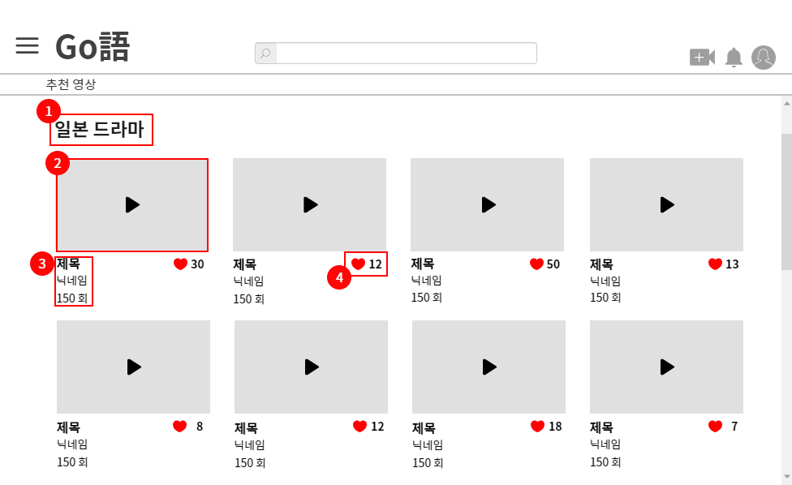
 |  |  |  |  |  |  |  |  |  |  |  |  |  |  |  |  |  |  |  |  |  | 1 | 관심있는 태그에 대한 추천 영상

 |  |  |  |  |  |  |  |  |  |  |  |  |  |  |  |  |  |  |  |  |  | 2 | 태그에 맞는 영상 썸네일 보기

 |  |  |  |  |  |  |  |  |  |  |  |  |  |  |  |  |  |  |  |  |  | 3 | 제목, 작성자, 조회수 나타내기

 |  |  |  |  |  |  |  |  |  |  |  |  |  |  |  |  |  |  |  |  |  | 4 | 좋아요 등록 수

 |  |  |  |  |  |  |  |  |  |  |  |  |  |  |  |  |  |  |  |  |  | 연결 Table Name

Link 정보 |  | code | link |  | code |  |  | link |  | code |  | link |  |  | code | link |  |  | code | link |  | Program
 |  |  |  |  |  |  |  |  |  |  |  |  |  |  |  |  |  |  |  |  |  | DB Query
 |  |  |  |  |  |  |  |  |  |  |  |  |  |  |  |  |  |  |  |  |  | Script
 |  |  |  |  |  |  |  |  |  |  |  |  |  |  |  |  |  |  |  |  |  | Image
 |  |  |  |  |  |  |  |  |  |  |  |  |  |  |  |  |  |  |  |  |  | Flash
 |  |  |  |  |  |  |  |  |  |  |  |  |  |  |  |  |  |  |  |  |  | etc

영상 보기
스토리보드 작성 템플릿

프로젝트명 : Go語 |  |  |  |  |  | 분류명 |  |  |  |  | 작성자 |  | 김소민 |  |  |  | 작성일 |  |  |  | 확인 | TITLE
 |  |  |  |  |  | 분류코드 |  |  |  |  | 승인자 |  | 김종률 |  |  |  | 승인일 |  |  |  |  | META
Depth1 |  |  |  | Depth2 |  |  |  |  | Depth3 |  |  |  |  | Depth4 |  |  |  | Depth5
화면명 | 영상 자세히 보기 |  |  |  |  |  | 화일명 |  |  |  |  |  |  | 폴더 |  |  |  |  |  |  |  | 내용
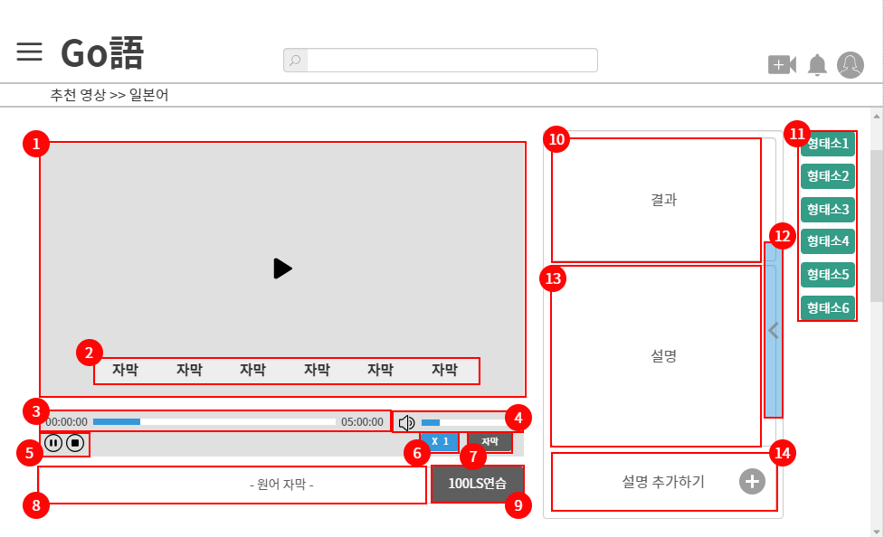
 |  |  |  |  |  |  |  |  |  |  |  |  |  |  |  |  |  |  |  |  |  | 1 | 영상 보기

 |  |  |  |  |  |  |  |  |  |  |  |  |  |  |  |  |  |  |  |  |  | 2 | 자신의 모국어 자막

 |  |  |  |  |  |  |  |  |  |  |  |  |  |  |  |  |  |  |  |  |  | 3 | 재생 시간

 |  |  |  |  |  |  |  |  |  |  |  |  |  |  |  |  |  |  |  |  |  | 4 | 소리 조절, 음소거 기능

 |  |  |  |  |  |  |  |  |  |  |  |  |  |  |  |  |  |  |  |  |  | 5 | 일시 정지, 정지 기능

 |  |  |  |  |  |  |  |  |  |  |  |  |  |  |  |  |  |  |  |  |  | 6 | 배속 지정 기능

 |  |  |  |  |  |  |  |  |  |  |  |  |  |  |  |  |  |  |  |  |  | 7 | 번역 자막 끄기

 |  |  |  |  |  |  |  |  |  |  |  |  |  |  |  |  |  |  |  |  |  | 8 | 배우고자 하는 언어

 |  |  |  |  |  |  |  |  |  |  |  |  |  |  |  |  |  |  |  |  |  | 9 | 해당 자막에 대한 100LS 연습

 |  |  |  |  |  |  |  |  |  |  |  |  |  |  |  |  |  |  |  |  |  | 10 | 형태소 클릭 시 그 단어의 뜻

 |  |  |  |  |  |  |  |  |  |  |  |  |  |  |  |  |  |  |  |  |  | 11 | 자막 클릭 시 형태소로 분리되어 나타남

 |  |  |  |  |  |  |  |  |  |  |  |  |  |  |  |  |  |  |  |  |  | 12 | 자신이 북마크한 대사 및 단어 목록

 |  |  |  |  |  |  |  |  |  |  |  |  |  |  |  |  |  |  |  |  |  | 13 | 제작자, 시청자가 추가로 작성한 설명

 |  |  |  |  |  |  |  |  |  |  |  |  |  |  |  |  |  |  |  |  |  | 14 | 자신이 추가하고 싶은 설명 추가하기

 |  |  |  |  |  |  |  |  |  |  |  |  |  |  |  |  |  |  |  |  |  | 연결 Table Name

Link 정보 |  | code | link |  | code |  |  | link |  | code |  | link |  |  | code | link |  |  | code | link |  | Program
 |  |  |  |  |  |  |  |  |  |  |  |  |  |  |  |  |  |  |  |  |  | DB Query
 |  |  |  |  |  |  |  |  |  |  |  |  |  |  |  |  |  |  |  |  |  | Script
 |  |  |  |  |  |  |  |  |  |  |  |  |  |  |  |  |  |  |  |  |  | Image
 |  |  |  |  |  |  |  |  |  |  |  |  |  |  |  |  |  |  |  |  |  | Flash
 |  |  |  |  |  |  |  |  |  |  |  |  |  |  |  |  |  |  |  |  |  | etc

100LS 연습
스토리보드 작성 템플릿

프로젝트명 : Go語 |  |  |  |  |  | 분류명 |  |  |  |  | 작성자 |  | 김소민 |  |  |  | 작성일 |  |  |  | 확인 | TITLE
 |  |  |  |  |  | 분류코드 |  |  |  |  | 승인자 |  | 김종률 |  |  |  | 승인일 |  |  |  |  | META
Depth1 |  |  |  | Depth2 |  |  |  |  | Depth3 |  |  |  |  | Depth4 |  |  |  | Depth5
화면명 | 100LS 연습창 |  |  |  |  |  | 화일명 |  |  |  |  |  |  | 폴더 |  |  |  |  |  |  |  | 내용
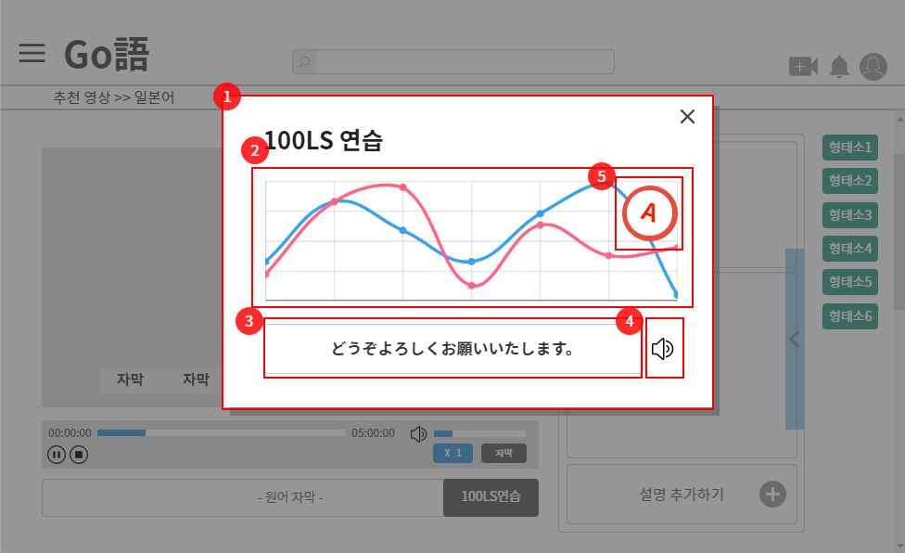
 |  |  |  |  |  |  |  |  |  |  |  |  |  |  |  |  |  |  |  |  |  | 1 | 100LS 연습 창

 |  |  |  |  |  |  |  |  |  |  |  |  |  |  |  |  |  |  |  |  |  | 2 | 원음의 그래프와 자신이 녹음한 그래프

 |  |  |  |  |  |  |  |  |  |  |  |  |  |  |  |  |  |  |  |  |  | 3 | 자막 보기

 |  |  |  |  |  |  |  |  |  |  |  |  |  |  |  |  |  |  |  |  |  | 4 | 대사 들려주기

 |  |  |  |  |  |  |  |  |  |  |  |  |  |  |  |  |  |  |  |  |  | 5 | 비교 후 일치도를 분석하여 성적 산출

 |  |  |  |  |  |  |  |  |  |  |  |  |  |  |  |  |  |  |  |  |  | 연결 Table Name

Link 정보 |  | code | link |  | code |  |  | link |  | code |  | link |  |  | code | link |  |  | code | link |  | Program
 |  |  |  |  |  |  |  |  |  |  |  |  |  |  |  |  |  |  |  |  |  | DB Query
 |  |  |  |  |  |  |  |  |  |  |  |  |  |  |  |  |  |  |  |  |  | Script
 |  |  |  |  |  |  |  |  |  |  |  |  |  |  |  |  |  |  |  |  |  | Image
 |  |  |  |  |  |  |  |  |  |  |  |  |  |  |  |  |  |  |  |  |  | Flash
 |  |  |  |  |  |  |  |  |  |  |  |  |  |  |  |  |  |  |  |  |  | etc

북마크 페이지
스토리보드 작성 템플릿

프로젝트명 : Go語 |  |  |  |  |  | 분류명 |  |  |  |  | 작성자 |  | 김소민 |  |  |  | 작성일 |  |  |  | 확인 | TITLE
 |  |  |  |  |  | 분류코드 |  |  |  |  | 승인자 |  | 김종률 |  |  |  | 승인일 |  |  |  |  | META
Depth1 |  |  |  | Depth2 |  |  |  |  | Depth3 |  |  |  |  | Depth4 |  |  |  | Depth5
화면명 | 북마크한 대사 및 단어 |  |  |  |  |  | 화일명 |  |  |  |  |  |  | 폴더 |  |  |  |  |  |  |  | 내용
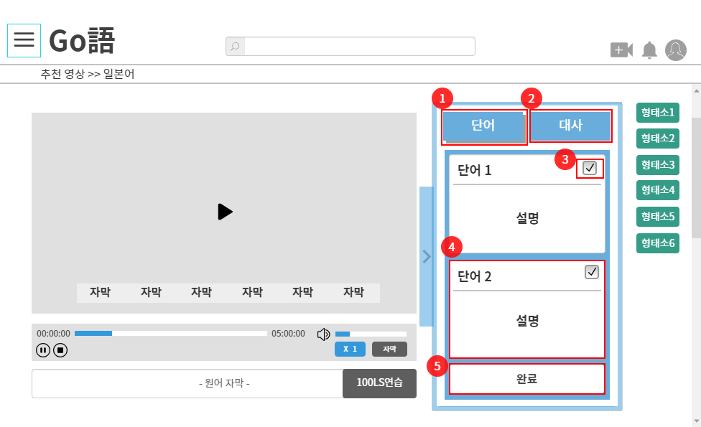
 |  |  |  |  |  |  |  |  |  |  |  |  |  |  |  |  |  |  |  |  |  | 1 | 북마크 단어 보기 버튼

 |  |  |  |  |  |  |  |  |  |  |  |  |  |  |  |  |  |  |  |  |  | 2 | 북마크 대사 보기 버튼

 |  |  |  |  |  |  |  |  |  |  |  |  |  |  |  |  |  |  |  |  |  | 3 | 저장하기 전 선택 버튼

 |  |  |  |  |  |  |  |  |  |  |  |  |  |  |  |  |  |  |  |  |  | 4 | 단어 북마크 시 카드 표시

 |  |  |  |  |  |  |  |  |  |  |  |  |  |  |  |  |  |  |  |  |  | 5 | 최종 저장 버튼

 |  |  |  |  |  |  |  |  |  |  |  |  |  |  |  |  |  |  |  |  |  | 연결 Table Name

Link 정보 |  | code | link |  | code |  |  | link |  | code |  | link |  |  | code | link |  |  | code | link |  | Program
 |  |  |  |  |  |  |  |  |  |  |  |  |  |  |  |  |  |  |  |  |  | DB Query
 |  |  |  |  |  |  |  |  |  |  |  |  |  |  |  |  |  |  |  |  |  | Script
 |  |  |  |  |  |  |  |  |  |  |  |  |  |  |  |  |  |  |  |  |  | Image
 |  |  |  |  |  |  |  |  |  |  |  |  |  |  |  |  |  |  |  |  |  | Flash
 |  |  |  |  |  |  |  |  |  |  |  |  |  |  |  |  |  |  |  |  |  | etc

영상 종료 페이지
스토리보드 작성 템플릿

프로젝트명 : Go語 |  |  |  |  |  | 분류명 |  |  |  |  | 작성자 |  | 김소민 |  |  |  | 작성일 |  |  |  | 확인 | TITLE
 |  |  |  |  |  | 분류코드 |  |  |  |  | 승인자 |  | 김종률 |  |  |  | 승인일 |  |  |  |  | META
Depth1 |  |  |  | Depth2 |  |  |  |  | Depth3 |  |  |  |  | Depth4 |  |  |  | Depth5
화면명 | 영상 종료 후 페이지 |  |  |  |  |  | 화일명 |  |  |  |  |  |  | 폴더 |  |  |  |  |  |  |  | 내용
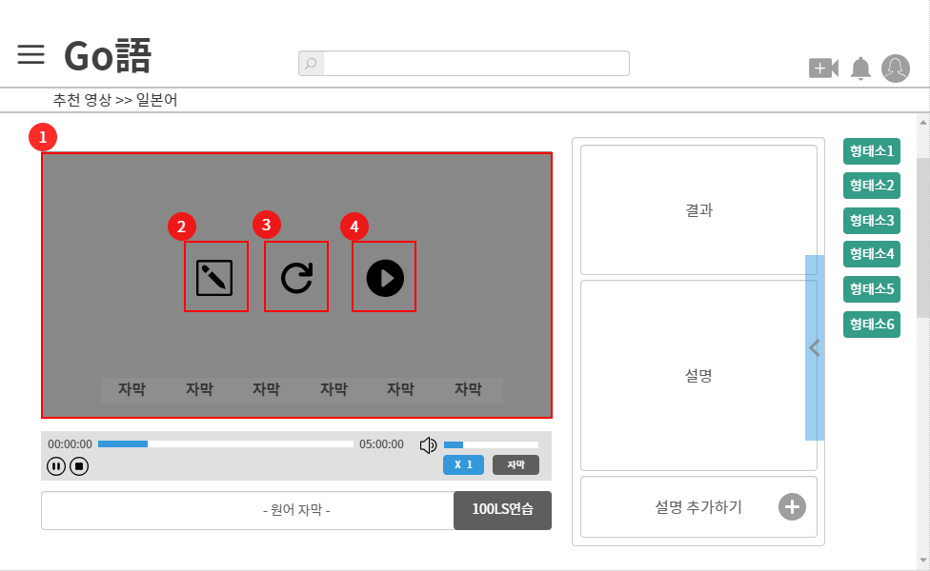
 |  |  |  |  |  |  |  |  |  |  |  |  |  |  |  |  |  |  |  |  |  | 1 | 영상 종료 후

 |  |  |  |  |  |  |  |  |  |  |  |  |  |  |  |  |  |  |  |  |  | 2 | 퀴즈 풀기 이동

 |  |  |  |  |  |  |  |  |  |  |  |  |  |  |  |  |  |  |  |  |  | 3 | 다시 보기

 |  |  |  |  |  |  |  |  |  |  |  |  |  |  |  |  |  |  |  |  |  | 4 | 다음 영상 보기

 |  |  |  |  |  |  |  |  |  |  |  |  |  |  |  |  |  |  |  |  |  | 연결 Table Name

Link 정보 |  | code | link |  | code |  |  | link |  | code |  | link |  |  | code | link |  |  | code | link |  | Program
 |  |  |  |  |  |  |  |  |  |  |  |  |  |  |  |  |  |  |  |  |  | DB Query
 |  |  |  |  |  |  |  |  |  |  |  |  |  |  |  |  |  |  |  |  |  | Script
 |  |  |  |  |  |  |  |  |  |  |  |  |  |  |  |  |  |  |  |  |  | Image
 |  |  |  |  |  |  |  |  |  |  |  |  |  |  |  |  |  |  |  |  |  | Flash
 |  |  |  |  |  |  |  |  |  |  |  |  |  |  |  |  |  |  |  |  |  | etc

메인 페이지 책자 보기
스토리보드 작성 템플릿

프로젝트명 : Go語 |  |  |  |  |  | 분류명 |  |  |  |  | 작성자 |  | 김소민 |  |  |  | 작성일 |  |  |  | 확인 | TITLE
 |  |  |  |  |  | 분류코드 |  |  |  |  | 승인자 |  | 김종률 |  |  |  | 승인일 |  |  |  |  | META
Depth1 |  |  |  | Depth2 |  |  |  |  | Depth3 |  |  |  |  | Depth4 |  |  |  | Depth5
화면명 | Go語집 이동 |  |  |  |  |  | 화일명 |  |  |  |  |  |  | 폴더 |  |  |  |  |  |  |  | 내용
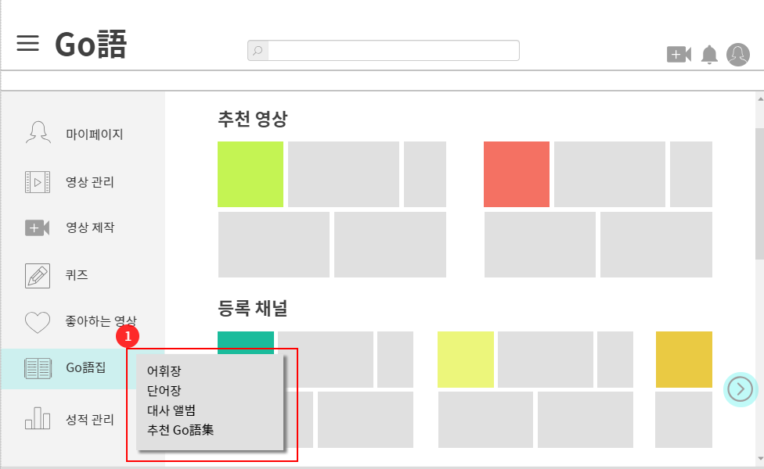
 |  |  |  |  |  |  |  |  |  |  |  |  |  |  |  |  |  |  |  |  |  | 1 | 단어장, 대사 앨범 등 여러 책자 보기

 |  |  |  |  |  |  |  |  |  |  |  |  |  |  |  |  |  |  |  |  |  | 연결 Table Name

Link 정보 |  | code | link |  | code |  |  | link |  | code |  | link |  |  | code | link |  |  | code | link |  | Program
 |  |  |  |  |  |  |  |  |  |  |  |  |  |  |  |  |  |  |  |  |  | DB Query
 |  |  |  |  |  |  |  |  |  |  |  |  |  |  |  |  |  |  |  |  |  | Script
 |  |  |  |  |  |  |  |  |  |  |  |  |  |  |  |  |  |  |  |  |  | Image
 |  |  |  |  |  |  |  |  |  |  |  |  |  |  |  |  |  |  |  |  |  | Flash
 |  |  |  |  |  |  |  |  |  |  |  |  |  |  |  |  |  |  |  |  |  | etc

공유집
스토리보드 작성 템플릿

프로젝트명 : Go語 |  |  |  |  |  | 분류명 |  |  |  |  | 작성자 |  | 김승연 |  |  |  | 작성일 |  |  |  | 확인 | TITLE
 |  |  |  |  |  | 분류코드 |  |  |  |  | 승인자 |  | 김종율 |  |  |  | 승인일 |  |  |  |  | META
Depth1 |  |  |  | Depth2 |  |  |  |  | Depth3 |  |  |  |  | Depth4 |  |  |  | Depth5
화면명 | 공개 단어장(공유집) |  |  |  |  |  | 화일명 |  |  |  |  |  |  | 폴더 |  |  |  |  |  |  |  | 내용
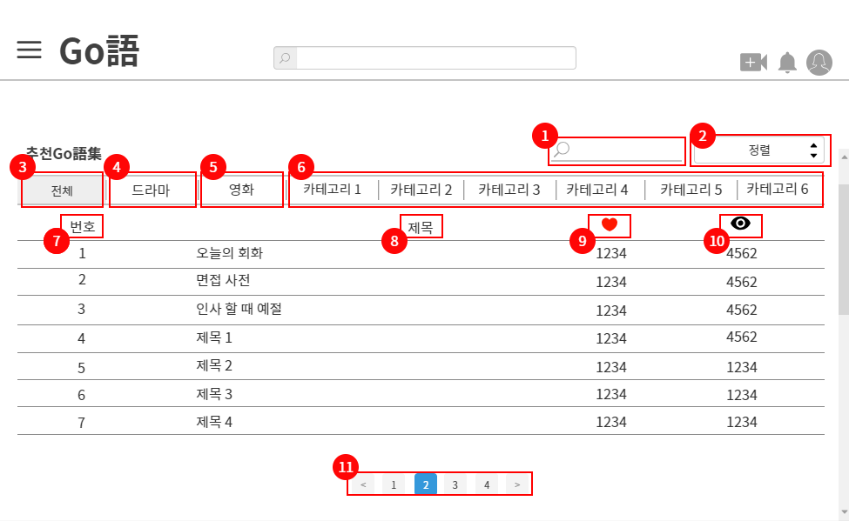
 |  |  |  |  |  |  |  |  |  |  |  |  |  |  |  |  |  |  |  |  |  | 1 | 검색

 |  |  |  |  |  |  |  |  |  |  |  |  |  |  |  |  |  |  |  |  |  | 2 | 정렬 선택 (ex. 내림 오름)

 |  |  |  |  |  |  |  |  |  |  |  |  |  |  |  |  |  |  |  |  |  | 3 | 카테고리 따라 분류(전체)

 |  |  |  |  |  |  |  |  |  |  |  |  |  |  |  |  |  |  |  |  |  | 4 | 드라마 카테고리

 |  |  |  |  |  |  |  |  |  |  |  |  |  |  |  |  |  |  |  |  |  | 5 | 영화 카테고리

 |  |  |  |  |  |  |  |  |  |  |  |  |  |  |  |  |  |  |  |  |  | 6 | 그 외 카테고리

 |  |  |  |  |  |  |  |  |  |  |  |  |  |  |  |  |  |  |  |  |  | 7 | 리스트 번호

 |  |  |  |  |  |  |  |  |  |  |  |  |  |  |  |  |  |  |  |  |  | 8 | 제목

 |  |  |  |  |  |  |  |  |  |  |  |  |  |  |  |  |  |  |  |  |  | 9 | 추천수

 |  |  |  |  |  |  |  |  |  |  |  |  |  |  |  |  |  |  |  |  |  | 10 | 조회수

 |  |  |  |  |  |  |  |  |  |  |  |  |  |  |  |  |  |  |  |  |  | 11 | 페이지네이션

 |  |  |  |  |  |  |  |  |  |  |  |  |  |  |  |  |  |  |  |  |  | 연결 Table Name

Link 정보 |  | code | link |  | code |  |  | link |  | code |  | link |  |  | code | link |  |  | code | link |  | Program
 |  |  |  |  |  |  |  |  |  |  |  |  |  |  |  |  |  |  |  |  |  | DB Query
 |  |  |  |  |  |  |  |  |  |  |  |  |  |  |  |  |  |  |  |  |  | Script
 |  |  |  |  |  |  |  |  |  |  |  |  |  |  |  |  |  |  |  |  |  | Image
 |  |  |  |  |  |  |  |  |  |  |  |  |  |  |  |  |  |  |  |  |  | Flash
 |  |  |  |  |  |  |  |  |  |  |  |  |  |  |  |  |  |  |  |  |  | etc

공유집(오늘의 회화)
스토리보드 작성 템플릿

프로젝트명 : Go語 |  |  |  |  |  | 분류명 |  |  |  |  | 작성자 |  | 김승연 |  |  |  | 작성일 |  |  |  | 확인 | TITLE
 |  |  |  |  |  | 분류코드 |  |  |  |  | 승인자 |  | 김종율 |  |  |  | 승인일 |  |  |  |  | META
Depth1 |  |  |  | Depth2 |  |  |  |  | Depth3 |  |  |  |  | Depth4 |  |  |  | Depth5
화면명 | 공유집(오늘의 회화) |  |  |  |  |  | 화일명 |  |  |  |  |  |  | 폴더 |  |  |  |  |  |  |  | 내용
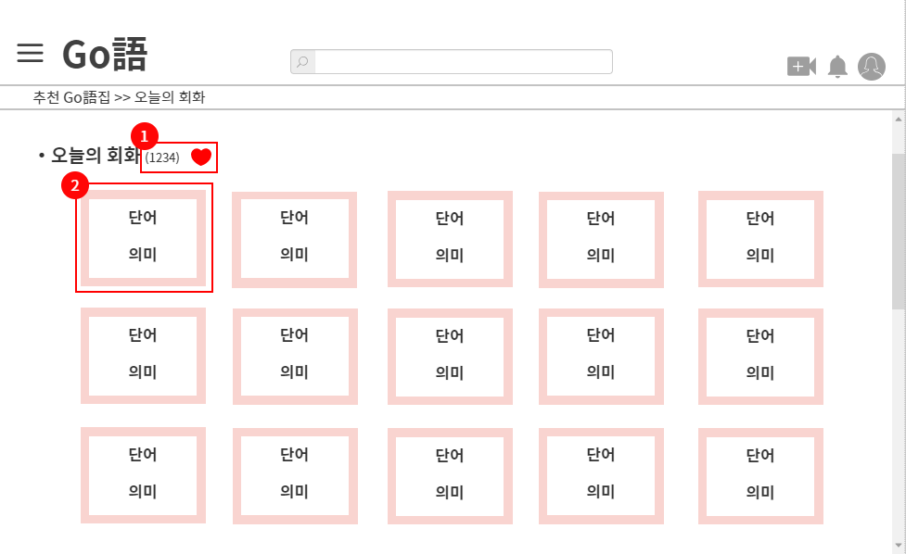
 |  |  |  |  |  |  |  |  |  |  |  |  |  |  |  |  |  |  |  |  |  | 1 | 추천수

 |  |  |  |  |  |  |  |  |  |  |  |  |  |  |  |  |  |  |  |  |  | 2 | 단어 카드 (단어 하나)

 |  |  |  |  |  |  |  |  |  |  |  |  |  |  |  |  |  |  |  |  |  | 연결 Table Name

Link 정보 |  | code | link |  | code |  |  | link |  | code |  | link |  |  | code | link |  |  | code | link |  | Program
 |  |  |  |  |  |  |  |  |  |  |  |  |  |  |  |  |  |  |  |  |  | DB Query
 |  |  |  |  |  |  |  |  |  |  |  |  |  |  |  |  |  |  |  |  |  | Script
 |  |  |  |  |  |  |  |  |  |  |  |  |  |  |  |  |  |  |  |  |  | Image
 |  |  |  |  |  |  |  |  |  |  |  |  |  |  |  |  |  |  |  |  |  | Flash
 |  |  |  |  |  |  |  |  |  |  |  |  |  |  |  |  |  |  |  |  |  | etc

어휘집
스토리보드 작성 템플릿

프로젝트명 : Go語 |  |  |  |  |  | 분류명 |  |  |  |  | 작성자 |  | 김승연 |  |  |  | 작성일 |  |  |  | 확인 | TITLE
 |  |  |  |  |  | 분류코드 |  |  |  |  | 승인자 |  | 김종율 |  |  |  | 승인일 |  |  |  |  | META
Depth1 |  |  |  | Depth2 |  |  |  |  | Depth3 |  |  |  |  | Depth4 |  |  |  | Depth5
화면명 | 어휘집 |  |  |  |  |  | 화일명 |  |  |  |  |  |  | 폴더 |  |  |  |  |  |  |  | 내용
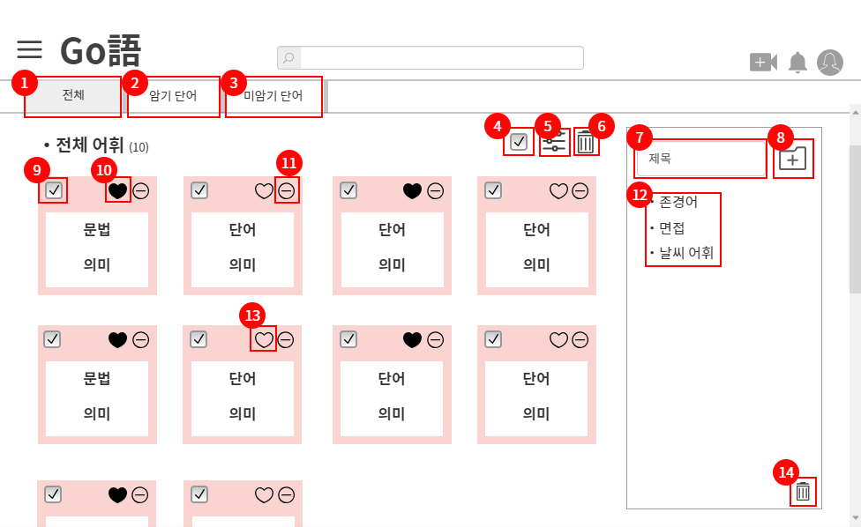
 |  |  |  |  |  |  |  |  |  |  |  |  |  |  |  |  |  |  |  |  |  | 1 | 전체 보기

 |  |  |  |  |  |  |  |  |  |  |  |  |  |  |  |  |  |  |  |  |  | 2 | 암기 단어 보기 버튼

 |  |  |  |  |  |  |  |  |  |  |  |  |  |  |  |  |  |  |  |  |  | 3 | 미암기 단어 보기 버튼

 |  |  |  |  |  |  |  |  |  |  |  |  |  |  |  |  |  |  |  |  |  | 4 | 전체 선택

 |  |  |  |  |  |  |  |  |  |  |  |  |  |  |  |  |  |  |  |  |  | 5 | 단어장에 단어 담기 버튼

 |  |  |  |  |  |  |  |  |  |  |  |  |  |  |  |  |  |  |  |  |  | 6 | 선택한 단어 삭제

 |  |  |  |  |  |  |  |  |  |  |  |  |  |  |  |  |  |  |  |  |  | 7 | 단어장 제목

 |  |  |  |  |  |  |  |  |  |  |  |  |  |  |  |  |  |  |  |  |  | 8 | 단어장 만들기

 |  |  |  |  |  |  |  |  |  |  |  |  |  |  |  |  |  |  |  |  |  | 9 | 단어 선택

 |  |  |  |  |  |  |  |  |  |  |  |  |  |  |  |  |  |  |  |  |  | 10 | 암기 단어

 |  |  |  |  |  |  |  |  |  |  |  |  |  |  |  |  |  |  |  |  |  | 11 | 단어 삭제

 |  |  |  |  |  |  |  |  |  |  |  |  |  |  |  |  |  |  |  |  |  | 12 | 단어 담기

 |  |  |  |  |  |  |  |  |  |  |  |  |  |  |  |  |  |  |  |  |  | 13 | 미암기 단어

 |  |  |  |  |  |  |  |  |  |  |  |  |  |  |  |  |  |  |  |  |  | 14 | 단어장 삭제

 |  |  |  |  |  |  |  |  |  |  |  |  |  |  |  |  |  |  |  |  |  | 연결 Table Name

Link 정보 |  | code | link |  | code |  |  | link |  | code |  | link |  |  | code | link |  |  | code | link |  | Program
 |  |  |  |  |  |  |  |  |  |  |  |  |  |  |  |  |  |  |  |  |  | DB Query
 |  |  |  |  |  |  |  |  |  |  |  |  |  |  |  |  |  |  |  |  |  | Script
 |  |  |  |  |  |  |  |  |  |  |  |  |  |  |  |  |  |  |  |  |  | Image
 |  |  |  |  |  |  |  |  |  |  |  |  |  |  |  |  |  |  |  |  |  | Flash
 |  |  |  |  |  |  |  |  |  |  |  |  |  |  |  |  |  |  |  |  |  | etc

단어장(전체)
스토리보드 작성 템플릿

프로젝트명 : Go語 |  |  |  |  |  | 분류명 |  |  |  |  | 작성자 |  | 김승연 |  |  |  | 작성일 |  |  |  | 확인 | TITLE
 |  |  |  |  |  | 분류코드 |  |  |  |  | 승인자 |  | 김종율 |  |  |  | 승인일 |  |  |  |  | META
Depth1 |  |  |  | Depth2 |  |  |  |  | Depth3 |  |  |  |  | Depth4 |  |  |  | Depth5
화면명 | 단어장(전체) |  |  |  |  |  | 화일명 |  |  |  |  |  |  | 폴더 |  |  |  |  |  |  |  | 내용
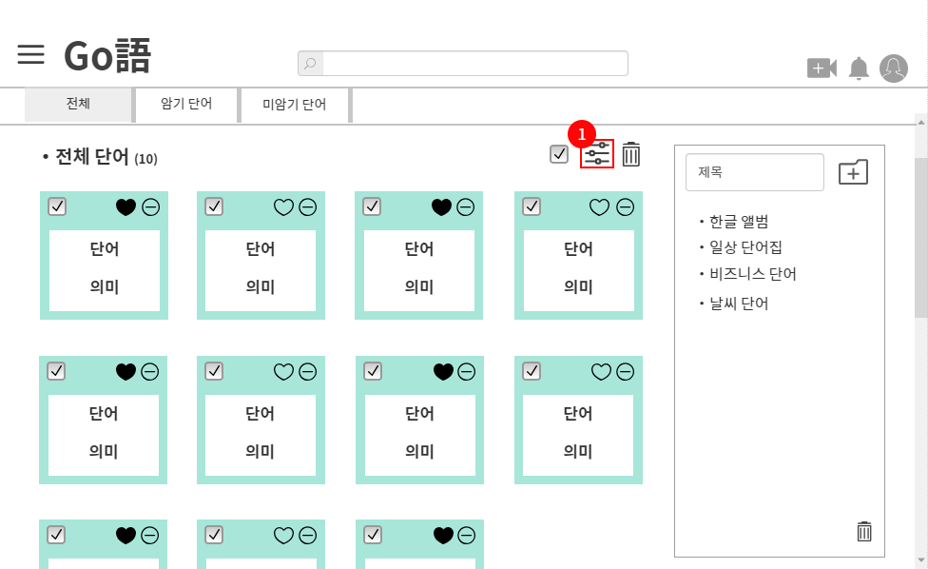
 |  |  |  |  |  |  |  |  |  |  |  |  |  |  |  |  |  |  |  |  |  | 1 | 단어장에 단어 저장 버튼

 |  |  |  |  |  |  |  |  |  |  |  |  |  |  |  |  |  |  |  |  |  | 연결 Table Name

Link 정보 |  | code | link |  | code |  |  | link |  | code |  | link |  |  | code | link |  |  | code | link |  | Program
 |  |  |  |  |  |  |  |  |  |  |  |  |  |  |  |  |  |  |  |  |  | DB Query
 |  |  |  |  |  |  |  |  |  |  |  |  |  |  |  |  |  |  |  |  |  | Script
 |  |  |  |  |  |  |  |  |  |  |  |  |  |  |  |  |  |  |  |  |  | Image
 |  |  |  |  |  |  |  |  |  |  |  |  |  |  |  |  |  |  |  |  |  | Flash
 |  |  |  |  |  |  |  |  |  |  |  |  |  |  |  |  |  |  |  |  |  | etc

단어장선택(저장)
스토리보드 작성 템플릿

프로젝트명 : Go語 |  |  |  |  |  | 분류명 |  |  |  |  | 작성자 |  | 김승연 |  |  |  | 작성일 |  |  |  | 확인 | TITLE
 |  |  |  |  |  | 분류코드 |  |  |  |  | 승인자 |  | 김종율 |  |  |  | 승인일 |  |  |  |  | META
Depth1 |  |  |  | Depth2 |  |  |  |  | Depth3 |  |  |  |  | Depth4 |  |  |  | Depth5
화면명 | 단어장 선택(저장) |  |  |  |  |  | 화일명 |  |  |  |  |  |  | 폴더 |  |  |  |  |  |  |  | 내용
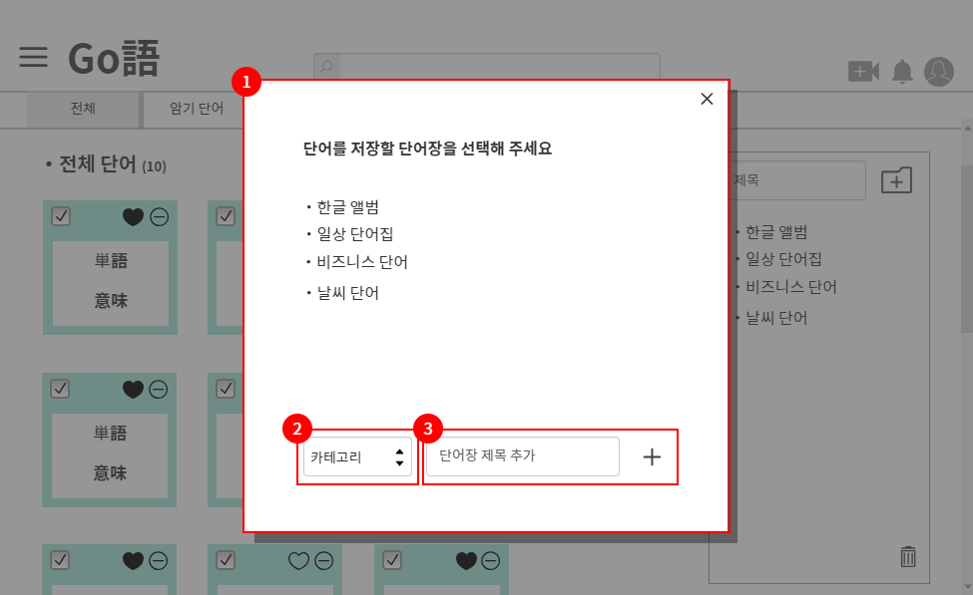
 |  |  |  |  |  |  |  |  |  |  |  |  |  |  |  |  |  |  |  |  |  | 1 | 단어장에 단어 저장

 |  |  |  |  |  |  |  |  |  |  |  |  |  |  |  |  |  |  |  |  |  | 2 | 카테고리 선택

 |  |  |  |  |  |  |  |  |  |  |  |  |  |  |  |  |  |  |  |  |  | 3 | 단어장 제목 추가

 |  |  |  |  |  |  |  |  |  |  |  |  |  |  |  |  |  |  |  |  |  | 연결 Table Name

Link 정보 |  | code | link |  | code |  |  | link |  | code |  | link |  |  | code | link |  |  | code | link |  | Program
 |  |  |  |  |  |  |  |  |  |  |  |  |  |  |  |  |  |  |  |  |  | DB Query
 |  |  |  |  |  |  |  |  |  |  |  |  |  |  |  |  |  |  |  |  |  | Script
 |  |  |  |  |  |  |  |  |  |  |  |  |  |  |  |  |  |  |  |  |  | Image
 |  |  |  |  |  |  |  |  |  |  |  |  |  |  |  |  |  |  |  |  |  | Flash
 |  |  |  |  |  |  |  |  |  |  |  |  |  |  |  |  |  |  |  |  |  | etc

단어장(미암기)
스토리보드 작성 템플릿

프로젝트명 : Go語 |  |  |  |  |  | 분류명 |  |  |  |  | 작성자 |  | 김승연 |  |  |  | 작성일 |  |  |  | 확인 | TITLE
 |  |  |  |  |  | 분류코드 |  |  |  |  | 승인자 |  | 김종율 |  |  |  | 승인일 |  |  |  |  | META
Depth1 |  |  |  | Depth2 |  |  |  |  | Depth3 |  |  |  |  | Depth4 |  |  |  | Depth5
화면명 | 단어장(미암기) |  |  |  |  |  | 화일명 |  |  |  |  |  |  | 폴더 |  |  |  |  |  |  |  | 내용
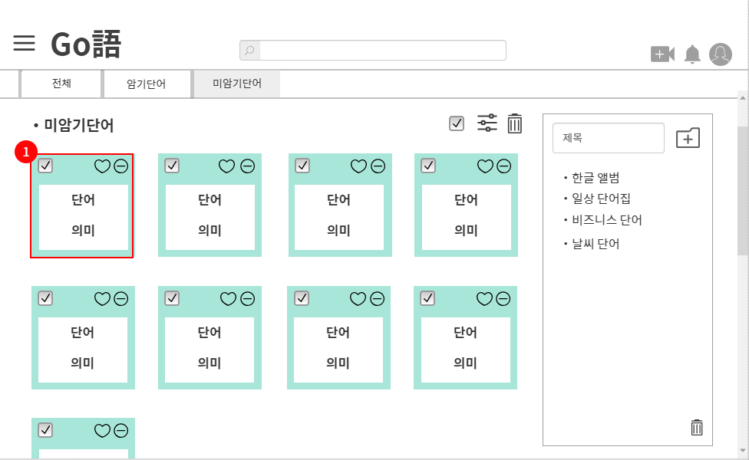
 |  |  |  |  |  |  |  |  |  |  |  |  |  |  |  |  |  |  |  |  |  | 1 | 미암기 단어 카드

 |  |  |  |  |  |  |  |  |  |  |  |  |  |  |  |  |  |  |  |  |  | 연결 Table Name

Link 정보 |  | code | link |  | code |  |  | link |  | code |  | link |  |  | code | link |  |  | code | link |  | Program
 |  |  |  |  |  |  |  |  |  |  |  |  |  |  |  |  |  |  |  |  |  | DB Query
 |  |  |  |  |  |  |  |  |  |  |  |  |  |  |  |  |  |  |  |  |  | Script
 |  |  |  |  |  |  |  |  |  |  |  |  |  |  |  |  |  |  |  |  |  | Image
 |  |  |  |  |  |  |  |  |  |  |  |  |  |  |  |  |  |  |  |  |  | Flash
 |  |  |  |  |  |  |  |  |  |  |  |  |  |  |  |  |  |  |  |  |  | etc

단어 상세보기
스토리보드 작성 템플릿

프로젝트명 : Go語 |  |  |  |  |  | 분류명 |  |  |  |  | 작성자 |  | 김승연 |  |  |  | 작성일 |  |  |  | 확인 | TITLE
 |  |  |  |  |  | 분류코드 |  |  |  |  | 승인자 |  | 김종율 |  |  |  | 승인일 |  |  |  |  | META
Depth1 |  |  |  | Depth2 |  |  |  |  | Depth3 |  |  |  |  | Depth4 |  |  |  | Depth5
화면명 | 단어 상세보기 |  |  |  |  |  | 화일명 |  |  |  |  |  |  | 폴더 |  |  |  |  |  |  |  | 내용
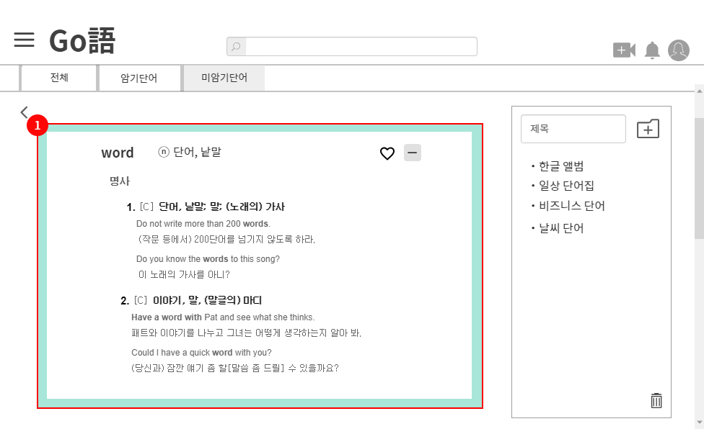
 |  |  |  |  |  |  |  |  |  |  |  |  |  |  |  |  |  |  |  |  |  | 1 | 미암기 단어 카드 상세보기

 |  |  |  |  |  |  |  |  |  |  |  |  |  |  |  |  |  |  |  |  |  | 연결 Table Name

Link 정보 |  | code | link |  | code |  |  | link |  | code |  | link |  |  | code | link |  |  | code | link |  | Program
 |  |  |  |  |  |  |  |  |  |  |  |  |  |  |  |  |  |  |  |  |  | DB Query
 |  |  |  |  |  |  |  |  |  |  |  |  |  |  |  |  |  |  |  |  |  | Script
 |  |  |  |  |  |  |  |  |  |  |  |  |  |  |  |  |  |  |  |  |  | Image
 |  |  |  |  |  |  |  |  |  |  |  |  |  |  |  |  |  |  |  |  |  | Flash
 |  |  |  |  |  |  |  |  |  |  |  |  |  |  |  |  |  |  |  |  |  | etc

대사 앨범
스토리보드 작성 템플릿

프로젝트명 : Go語 |  |  |  |  |  | 분류명 |  |  |  |  | 작성자 |  | 조혜경 |  |  |  | 작성일 |  |  |  | 확인 | TITLE
 |  |  |  |  |  | 분류코드 |  |  |  |  | 승인자 |  | 김종율 |  |  |  | 승인일 |  |  |  |  | META
Depth1 |  |  |  | Depth2 |  |  |  |  | Depth3 |  |  |  |  | Depth4 |  |  |  | Depth5
화면명 | 대사 앨범 |  |  |  |  |  | 화일명 |  |  |  |  |  |  | 폴더 |  |  |  |  |  |  |  | 내용
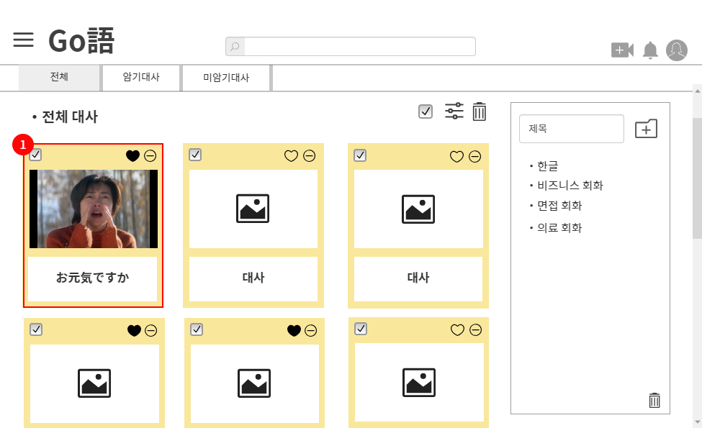
 |  |  |  |  |  |  |  |  |  |  |  |  |  |  |  |  |  |  |  |  |  | 1 | 대사 앨범 대사 카드 (대사 하나)

 |  |  |  |  |  |  |  |  |  |  |  |  |  |  |  |  |  |  |  |  |  | 연결 Table Name

Link 정보 |  | code | link |  | code |  |  | link |  | code |  | link |  |  | code | link |  |  | code | link |  | Program
 |  |  |  |  |  |  |  |  |  |  |  |  |  |  |  |  |  |  |  |  |  | DB Query
 |  |  |  |  |  |  |  |  |  |  |  |  |  |  |  |  |  |  |  |  |  | Script
 |  |  |  |  |  |  |  |  |  |  |  |  |  |  |  |  |  |  |  |  |  | Image
 |  |  |  |  |  |  |  |  |  |  |  |  |  |  |  |  |  |  |  |  |  | Flash
 |  |  |  |  |  |  |  |  |  |  |  |  |  |  |  |  |  |  |  |  |  | etc

대사 앨범 100LS
스토리보드 작성 템플릿

프로젝트명 : Go語 |  |  |  |  |  | 분류명 |  |  |  |  | 작성자 |  | 조혜경 |  |  |  | 작성일 |  |  |  | 확인 | TITLE
 |  |  |  |  |  | 분류코드 |  |  |  |  | 승인자 |  | 김종율 |  |  |  | 승인일 |  |  |  |  | META
Depth1 |  |  |  | Depth2 |  |  |  |  | Depth3 |  |  |  |  | Depth4 |  |  |  | Depth5
화면명 | 대사 앨범 100LS |  |  |  |  |  | 화일명 |  |  |  |  |  |  | 폴더 |  |  |  |  |  |  |  | 내용
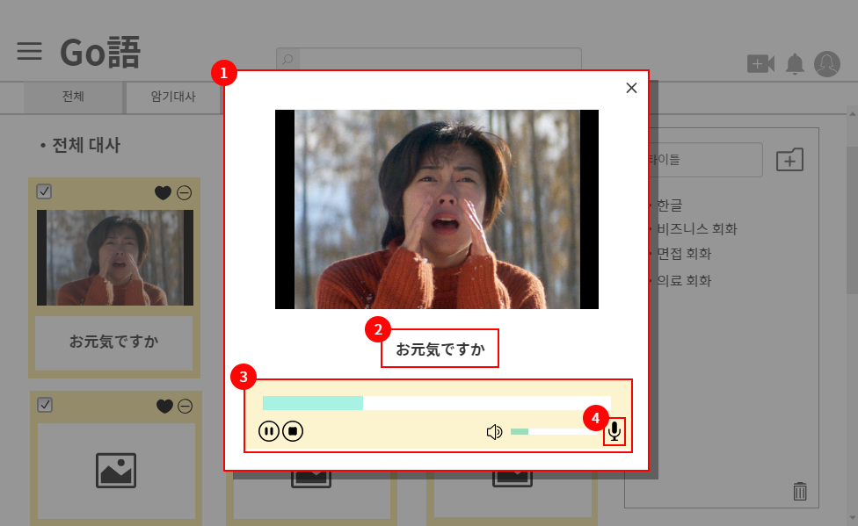
 |  |  |  |  |  |  |  |  |  |  |  |  |  |  |  |  |  |  |  |  |  | 1 | 연습할 대사가 실행되는 창

 |  |  |  |  |  |  |  |  |  |  |  |  |  |  |  |  |  |  |  |  |  | 2 | 자막

 |  |  |  |  |  |  |  |  |  |  |  |  |  |  |  |  |  |  |  |  |  | 3 | 비디오 컨트롤바

 |  |  |  |  |  |  |  |  |  |  |  |  |  |  |  |  |  |  |  |  |  | 4 | 100LS 실행 버튼

 |  |  |  |  |  |  |  |  |  |  |  |  |  |  |  |  |  |  |  |  |  | 연결 Table Name

Link 정보 |  | code | link |  | code |  |  | link |  | code |  | link |  |  | code | link |  |  | code | link |  | Program
 |  |  |  |  |  |  |  |  |  |  |  |  |  |  |  |  |  |  |  |  |  | DB Query
 |  |  |  |  |  |  |  |  |  |  |  |  |  |  |  |  |  |  |  |  |  | Script
 |  |  |  |  |  |  |  |  |  |  |  |  |  |  |  |  |  |  |  |  |  | Image
 |  |  |  |  |  |  |  |  |  |  |  |  |  |  |  |  |  |  |  |  |  | Flash
 |  |  |  |  |  |  |  |  |  |  |  |  |  |  |  |  |  |  |  |  |  | etc

영상 업로드
스토리보드 작성 템플릿

프로젝트명 : Go語 |  |  |  |  |  | 분류명 |  |  |  |  | 작성자 |  | 조혜경 |  |  |  | 작성일 |  |  |  | 확인 | TITLE
 |  |  |  |  |  | 분류코드 |  |  |  |  | 승인자 |  | 김종율 |  |  |  | 승인일 |  |  |  |  | META
Depth1 |  |  |  | Depth2 |  |  |  |  | Depth3 |  |  |  |  | Depth4 |  |  |  | Depth5
화면명 | 영상 편집 |  |  |  |  |  | 화일명 |  |  |  |  |  |  | 폴더 |  |  |  |  |  |  |  | 내용
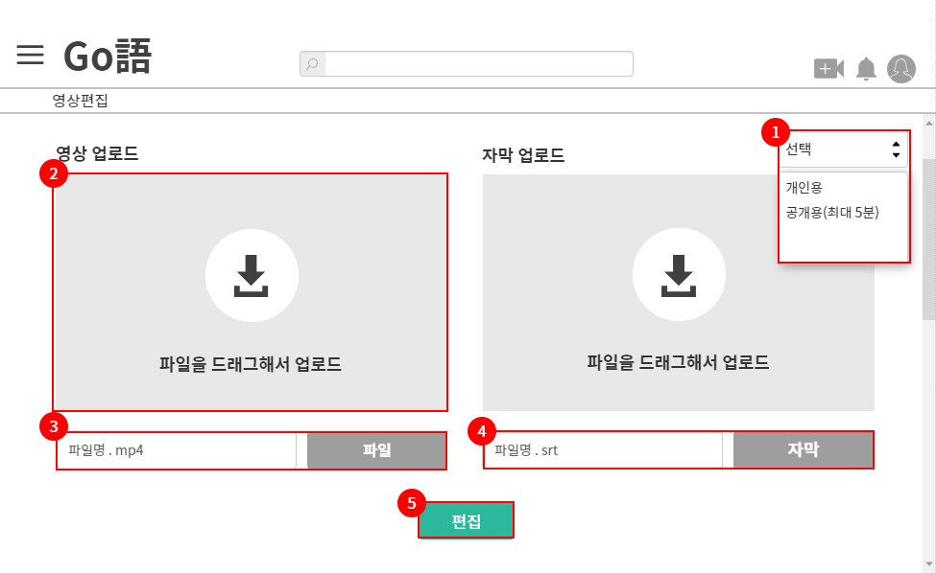
 |  |  |  |  |  |  |  |  |  |  |  |  |  |  |  |  |  |  |  |  |  | 1 | 영상 업로드 시 개인, 공용 선택

 |  |  |  |  |  |  |  |  |  |  |  |  |  |  |  |  |  |  |  |  |  | 2 | 파일을 드래그하면 업로드 준비가 됨

 |  |  |  |  |  |  |  |  |  |  |  |  |  |  |  |  |  |  |  |  |  | 3 | 업로드할 파일 이름

 |  |  |  |  |  |  |  |  |  |  |  |  |  |  |  |  |  |  |  |  |  | 4 | 업로드할 자막 이름

 |  |  |  |  |  |  |  |  |  |  |  |  |  |  |  |  |  |  |  |  |  | 5 | 편집창으로 넘어가는 버튼

 |  |  |  |  |  |  |  |  |  |  |  |  |  |  |  |  |  |  |  |  |  | 연결 Table Name

Link 정보 |  | code | link |  | code |  |  | link |  | code |  | link |  |  | code | link |  |  | code | link |  | Program
 |  |  |  |  |  |  |  |  |  |  |  |  |  |  |  |  |  |  |  |  |  | DB Query
 |  |  |  |  |  |  |  |  |  |  |  |  |  |  |  |  |  |  |  |  |  | Script
 |  |  |  |  |  |  |  |  |  |  |  |  |  |  |  |  |  |  |  |  |  | Image
 |  |  |  |  |  |  |  |  |  |  |  |  |  |  |  |  |  |  |  |  |  | Flash
 |  |  |  |  |  |  |  |  |  |  |  |  |  |  |  |  |  |  |  |  |  | etc

영상 편집(공개용)
스토리보드 작성 템플릿

프로젝트명 : Go語 |  |  |  |  |  | 분류명 |  |  |  |  | 작성자 |  | 조혜경 |  |  |  | 작성일 |  |  |  | 확인 | TITLE
 |  |  |  |  |  | 분류코드 |  |  |  |  | 승인자 |  | 김종율 |  |  |  | 승인일 |  |  |  |  | META
Depth1 |  |  |  | Depth2 |  |  |  |  | Depth3 |  |  |  |  | Depth4 |  |  |  | Depth5
화면명 | 공개용 영상 편집 |  |  |  |  |  | 화일명 |  |  |  |  |  |  | 폴더 |  |  |  |  |  |  |  | 내용
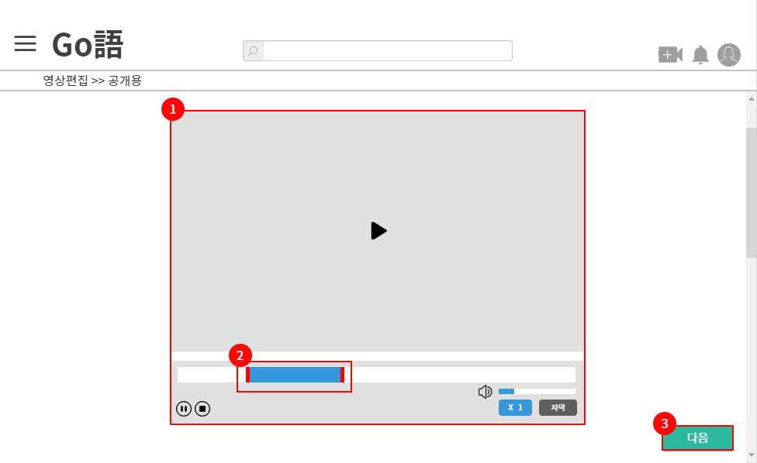
 |  |  |  |  |  |  |  |  |  |  |  |  |  |  |  |  |  |  |  |  |  | 1 | 업로드할 영상을 확인하는 비디오 플레이어

 |  |  |  |  |  |  |  |  |  |  |  |  |  |  |  |  |  |  |  |  |  | 2 | 실제로 업로드할 부분(최대 5분)을 나눔

 |  |  |  |  |  |  |  |  |  |  |  |  |  |  |  |  |  |  |  |  |  | 3 | 다음 단계로 넘어가는 버튼

 |  |  |  |  |  |  |  |  |  |  |  |  |  |  |  |  |  |  |  |  |  | 연결 Table Name

Link 정보 |  | code | link |  | code |  |  | link |  | code |  | link |  |  | code | link |  |  | code | link |  | Program
 |  |  |  |  |  |  |  |  |  |  |  |  |  |  |  |  |  |  |  |  |  | DB Query
 |  |  |  |  |  |  |  |  |  |  |  |  |  |  |  |  |  |  |  |  |  | Script
 |  |  |  |  |  |  |  |  |  |  |  |  |  |  |  |  |  |  |  |  |  | Image
 |  |  |  |  |  |  |  |  |  |  |  |  |  |  |  |  |  |  |  |  |  | Flash
 |  |  |  |  |  |  |  |  |  |  |  |  |  |  |  |  |  |  |  |  |  | etc

영상 편집(자막)
스토리보드 작성 템플릿

프로젝트명 : Go語 |  |  |  |  |  | 분류명 |  |  |  |  | 작성자 |  | 조혜경 |  |  |  | 작성일 |  |  |  | 확인 | TITLE
 |  |  |  |  |  | 분류코드 |  |  |  |  | 승인자 |  | 김종율 |  |  |  | 승인일 |  |  |  |  | META
Depth1 |  |  |  | Depth2 |  |  |  |  | Depth3 |  |  |  |  | Depth4 |  |  |  | Depth5
화면명 | 자막 업로드 및 작성 |  |  |  |  |  | 화일명 |  |  |  |  |  |  | 폴더 |  |  |  |  |  |  |  | 내용
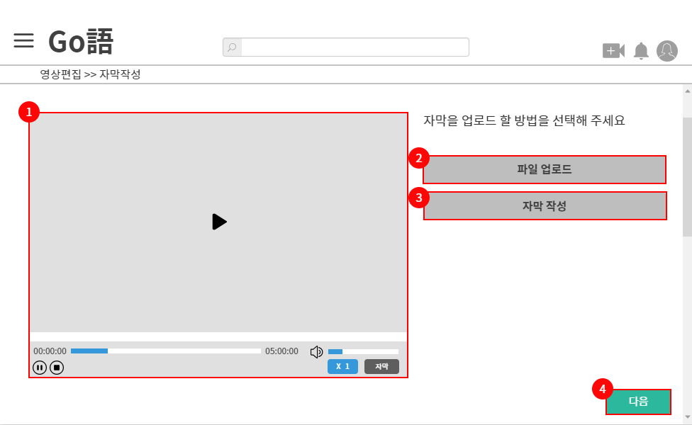
 |  |  |  |  |  |  |  |  |  |  |  |  |  |  |  |  |  |  |  |  |  | 1 | 업로드할 영상을 확인하는 비디오 플레이어

 |  |  |  |  |  |  |  |  |  |  |  |  |  |  |  |  |  |  |  |  |  | 2 | 사용자의 컴퓨터에서 자막을 업로드

 |  |  |  |  |  |  |  |  |  |  |  |  |  |  |  |  |  |  |  |  |  | 3 | 자막 제작 버튼

 |  |  |  |  |  |  |  |  |  |  |  |  |  |  |  |  |  |  |  |  |  | 4 | 다음 단계로 넘어가는 버튼

 |  |  |  |  |  |  |  |  |  |  |  |  |  |  |  |  |  |  |  |  |  | 연결 Table Name

Link 정보 |  | code | link |  | code |  |  | link |  | code |  | link |  |  | code | link |  |  | code | link |  | Program
 |  |  |  |  |  |  |  |  |  |  |  |  |  |  |  |  |  |  |  |  |  | DB Query
 |  |  |  |  |  |  |  |  |  |  |  |  |  |  |  |  |  |  |  |  |  | Script
 |  |  |  |  |  |  |  |  |  |  |  |  |  |  |  |  |  |  |  |  |  | Image
 |  |  |  |  |  |  |  |  |  |  |  |  |  |  |  |  |  |  |  |  |  | Flash
 |  |  |  |  |  |  |  |  |  |  |  |  |  |  |  |  |  |  |  |  |  | etc

영상 편집(자막&100LS)
스토리보드 작성 템플릿

프로젝트명 : Go語 |  |  |  |  |  | 분류명 |  |  |  |  | 작성자 |  | 조혜경 |  |  |  | 작성일 |  |  |  | 확인 | TITLE
 |  |  |  |  |  | 분류코드 |  |  |  |  | 승인자 |  | 김종율 |  |  |  | 승인일 |  |  |  |  | META
Depth1 |  |  |  | Depth2 |  |  |  |  | Depth3 |  |  |  |  | Depth4 |  |  |  | Depth5
화면명 | 자막 및 100LS 작성 |  |  |  |  |  | 화일명 |  |  |  |  |  |  | 폴더 |  |  |  |  |  |  |  | 내용
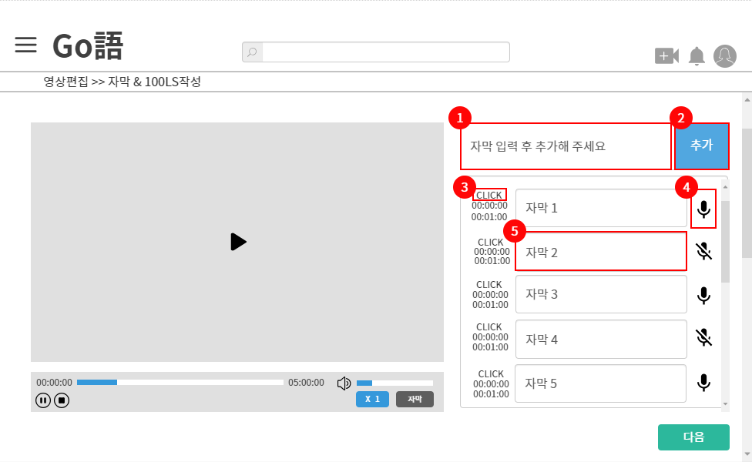
 |  |  |  |  |  |  |  |  |  |  |  |  |  |  |  |  |  |  |  |  |  | 1 | 자막 입력창

 |  |  |  |  |  |  |  |  |  |  |  |  |  |  |  |  |  |  |  |  |  | 2 | 자막 추가 버튼

 |  |  |  |  |  |  |  |  |  |  |  |  |  |  |  |  |  |  |  |  |  | 3 | 클릭 시 자막 시간 설정 가능

 |  |  |  |  |  |  |  |  |  |  |  |  |  |  |  |  |  |  |  |  |  | 4 | 100LS 설정 버튼

 |  |  |  |  |  |  |  |  |  |  |  |  |  |  |  |  |  |  |  |  |  | 5

 |  |  |  |  |  |  |  |  |  |  |  |  |  |  |  |  |  |  |  |  |  | 연결 Table Name

Link 정보 |  | code | link |  | code |  |  | link |  | code |  | link |  |  | code | link |  |  | code | link |  | Program
 |  |  |  |  |  |  |  |  |  |  |  |  |  |  |  |  |  |  |  |  |  | DB Query
 |  |  |  |  |  |  |  |  |  |  |  |  |  |  |  |  |  |  |  |  |  | Script
 |  |  |  |  |  |  |  |  |  |  |  |  |  |  |  |  |  |  |  |  |  | Image
 |  |  |  |  |  |  |  |  |  |  |  |  |  |  |  |  |  |  |  |  |  | Flash
 |  |  |  |  |  |  |  |  |  |  |  |  |  |  |  |  |  |  |  |  |  | etc

영상 편집(설명 추가)
스토리보드 작성 템플릿

프로젝트명 : Go語 |  |  |  |  |  | 분류명 |  |  |  |  | 작성자 |  | 조혜경 |  |  |  | 작성일 |  |  |  | 확인 | TITLE
 |  |  |  |  |  | 분류코드 |  |  |  |  | 승인자 |  | 김종율 |  |  |  | 승인일 |  |  |  |  | META
Depth1 |  |  |  | Depth2 |  |  |  |  | Depth3 |  |  |  |  | Depth4 |  |  |  | Depth5
화면명 | 단어 설명 등 추가 작성 |  |  |  |  |  | 화일명 |  |  |  |  |  |  | 폴더 |  |  |  |  |  |  |  | 내용
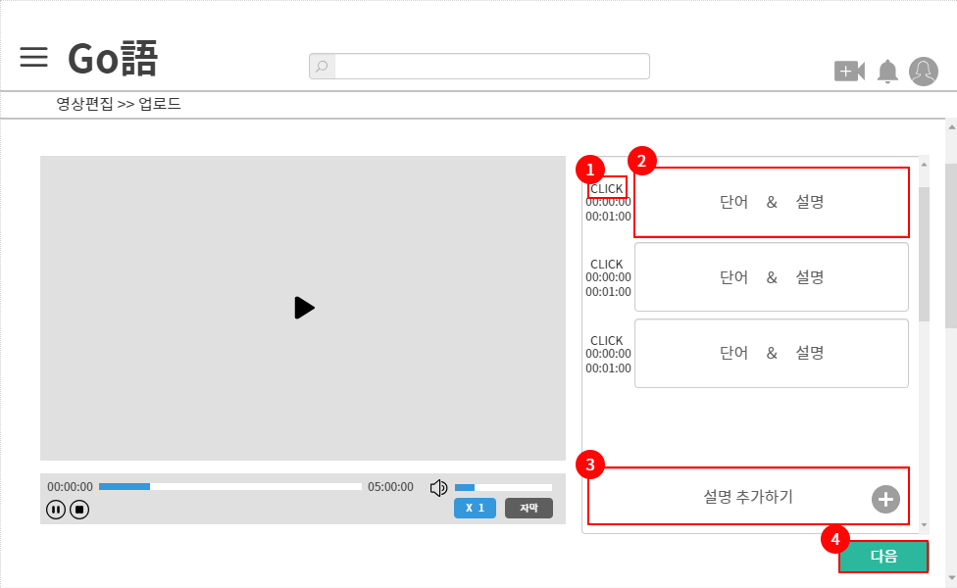
 |  |  |  |  |  |  |  |  |  |  |  |  |  |  |  |  |  |  |  |  |  | 1 | 단어 설명이 나오는 시간 설정

 |  |  |  |  |  |  |  |  |  |  |  |  |  |  |  |  |  |  |  |  |  | 2 | 단어에 대한 설명을 적는 창

 |  |  |  |  |  |  |  |  |  |  |  |  |  |  |  |  |  |  |  |  |  | 3 | 단어 설명창 추가 버튼

 |  |  |  |  |  |  |  |  |  |  |  |  |  |  |  |  |  |  |  |  |  | 4 | 다음 단계로 넘어가는 버튼

 |  |  |  |  |  |  |  |  |  |  |  |  |  |  |  |  |  |  |  |  |  | 연결 Table Name

Link 정보 |  | code | link |  | code |  |  | link |  | code |  | link |  |  | code | link |  |  | code | link |  | Program
 |  |  |  |  |  |  |  |  |  |  |  |  |  |  |  |  |  |  |  |  |  | DB Query
 |  |  |  |  |  |  |  |  |  |  |  |  |  |  |  |  |  |  |  |  |  | Script
 |  |  |  |  |  |  |  |  |  |  |  |  |  |  |  |  |  |  |  |  |  | Image
 |  |  |  |  |  |  |  |  |  |  |  |  |  |  |  |  |  |  |  |  |  | Flash
 |  |  |  |  |  |  |  |  |  |  |  |  |  |  |  |  |  |  |  |  |  | etc

영상 편집(업로드)
스토리보드 작성 템플릿

프로젝트명 : Go語 |  |  |  |  |  | 분류명 |  |  |  |  | 작성자 |  | 최찬민 |  |  |  | 작성일 |  |  |  | 확인 | TITLE
 |  |  |  |  |  | 분류코드 |  |  |  |  | 승인자 |  | 김종율 |  |  |  | 승인일 |  |  |  |  | META
Depth1 |  |  |  | Depth2 |  |  |  |  | Depth3 |  |  |  |  | Depth4 |  |  |  | Depth5
화면명 | 영상 업로드 화면 |  |  |  |  |  | 화일명 |  |  |  |  |  |  | 폴더 |  |  |  |  |  |  |  | 내용
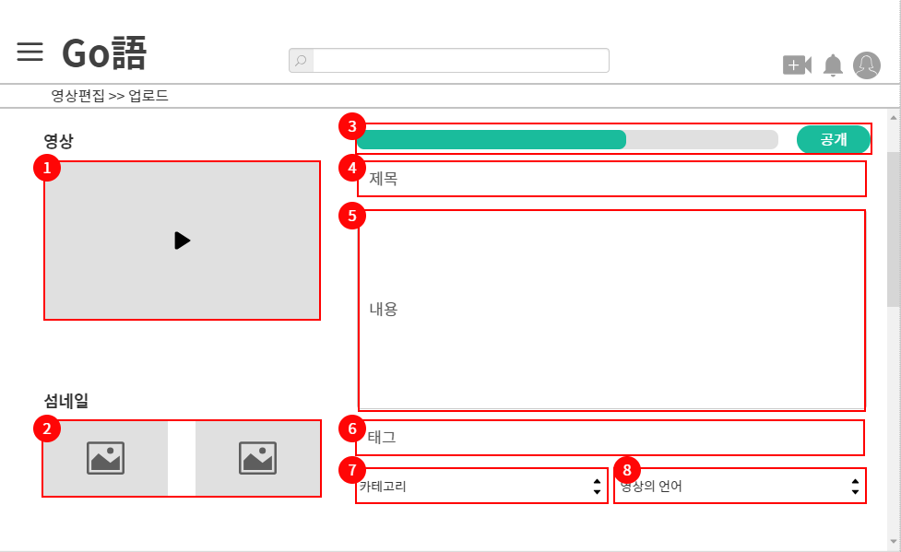
 |  |  |  |  |  |  |  |  |  |  |  |  |  |  |  |  |  |  |  |  |  | 1 | 편집한 영상을 확인하는 플레이어

 |  |  |  |  |  |  |  |  |  |  |  |  |  |  |  |  |  |  |  |  |  | 2 | 썸네일 사진 업로드

 |  |  |  |  |  |  |  |  |  |  |  |  |  |  |  |  |  |  |  |  |  | 3 | 현재 영상의 업로드 진행 상황

 |  |  |  |  |  |  |  |  |  |  |  |  |  |  |  |  |  |  |  |  |  | 4 | 제목 입력창

 |  |  |  |  |  |  |  |  |  |  |  |  |  |  |  |  |  |  |  |  |  | 5 | 영상에 대한 정보 입력창

 |  |  |  |  |  |  |  |  |  |  |  |  |  |  |  |  |  |  |  |  |  | 6 | 쓰고 싶은 태그 자유롭게 서술

 |  |  |  |  |  |  |  |  |  |  |  |  |  |  |  |  |  |  |  |  |  | 7 | 영상의 카테고리 선택

 |  |  |  |  |  |  |  |  |  |  |  |  |  |  |  |  |  |  |  |  |  | 8 | 영상의 언어 선택

 |  |  |  |  |  |  |  |  |  |  |  |  |  |  |  |  |  |  |  |  |  | 연결 Table Name

Link 정보 |  | code | link |  | code |  |  | link |  | code |  | link |  |  | code | link |  |  | code | link |  | Program
 |  |  |  |  |  |  |  |  |  |  |  |  |  |  |  |  |  |  |  |  |  | DB Query
 |  |  |  |  |  |  |  |  |  |  |  |  |  |  |  |  |  |  |  |  |  | Script
 |  |  |  |  |  |  |  |  |  |  |  |  |  |  |  |  |  |  |  |  |  | Image
 |  |  |  |  |  |  |  |  |  |  |  |  |  |  |  |  |  |  |  |  |  | Flash
 |  |  |  |  |  |  |  |  |  |  |  |  |  |  |  |  |  |  |  |  |  | etc

마이페이지(영상 관리)
스토리보드 작성 템플릿

프로젝트명 : Go語 |  |  |  |  |  | 분류명 |  |  |  |  | 작성자 |  | 최찬민 |  |  |  | 작성일 |  |  |  | 확인 | TITLE
 |  |  |  |  |  | 분류코드 |  |  |  |  | 승인자 |  | 김종율 |  |  |  | 승인일 |  |  |  |  | META
Depth1 |  |  |  | Depth2 |  |  |  |  | Depth3 |  |  |  |  | Depth4 |  |  |  | Depth5
화면명 | 마이 페이지 영상 관리 |  |  |  |  |  | 화일명 |  |  |  |  |  |  | 폴더 |  |  |  |  |  |  |  | 내용
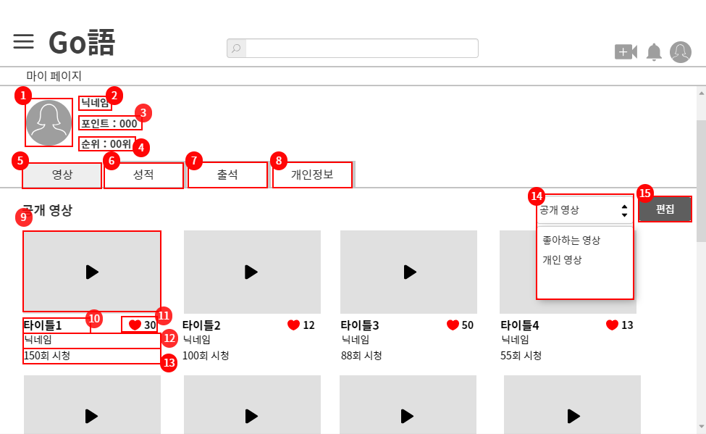
 |  |  |  |  |  |  |  |  |  |  |  |  |  |  |  |  |  |  |  |  |  | 1 | 프로필 사진

 |  |  |  |  |  |  |  |  |  |  |  |  |  |  |  |  |  |  |  |  |  | 2 | 닉네임

 |  |  |  |  |  |  |  |  |  |  |  |  |  |  |  |  |  |  |  |  |  | 3 | 획득한 포인트

 |  |  |  |  |  |  |  |  |  |  |  |  |  |  |  |  |  |  |  |  |  | 4 | 순위

 |  |  |  |  |  |  |  |  |  |  |  |  |  |  |  |  |  |  |  |  |  | 5 | 관심있는 영상 조회 버튼

 |  |  |  |  |  |  |  |  |  |  |  |  |  |  |  |  |  |  |  |  |  | 6 | 성적 조회 버튼

 |  |  |  |  |  |  |  |  |  |  |  |  |  |  |  |  |  |  |  |  |  | 7 | 출석 조회 버튼

 |  |  |  |  |  |  |  |  |  |  |  |  |  |  |  |  |  |  |  |  |  | 8 | 개인정보 조회 버튼

 |  |  |  |  |  |  |  |  |  |  |  |  |  |  |  |  |  |  |  |  |  | 9 | 영상 썸네일

 |  |  |  |  |  |  |  |  |  |  |  |  |  |  |  |  |  |  |  |  |  | 10 | 영상 제목

 |  |  |  |  |  |  |  |  |  |  |  |  |  |  |  |  |  |  |  |  |  | 11 | 영상 추천 수

 |  |  |  |  |  |  |  |  |  |  |  |  |  |  |  |  |  |  |  |  |  | 12 | 영상을 업로드한 사용자 닉네임

 |  |  |  |  |  |  |  |  |  |  |  |  |  |  |  |  |  |  |  |  |  | 13 | 시청 수

 |  |  |  |  |  |  |  |  |  |  |  |  |  |  |  |  |  |  |  |  |  | 14 | 영상 종류 선택

 |  |  |  |  |  |  |  |  |  |  |  |  |  |  |  |  |  |  |  |  |  | 15 | 관심 영상 편집 버튼

 |  |  |  |  |  |  |  |  |  |  |  |  |  |  |  |  |  |  |  |  |  | 연결 Table Name

Link 정보 |  | code | link |  | code |  |  | link |  | code |  | link |  |  | code | link |  |  | code | link |  | Program
 |  |  |  |  |  |  |  |  |  |  |  |  |  |  |  |  |  |  |  |  |  | DB Query
 |  |  |  |  |  |  |  |  |  |  |  |  |  |  |  |  |  |  |  |  |  | Script
 |  |  |  |  |  |  |  |  |  |  |  |  |  |  |  |  |  |  |  |  |  | Image
 |  |  |  |  |  |  |  |  |  |  |  |  |  |  |  |  |  |  |  |  |  | Flash
 |  |  |  |  |  |  |  |  |  |  |  |  |  |  |  |  |  |  |  |  |  | etc

마이페이지(영상 삭제)
스토리보드 작성 템플릿

프로젝트명 : Go語 |  |  |  |  |  | 분류명 |  |  |  |  | 작성자 |  | 최찬민 |  |  |  | 작성일 |  |  |  | 확인 | TITLE
 |  |  |  |  |  | 분류코드 |  |  |  |  | 승인자 |  | 김종율 |  |  |  | 승인일 |  |  |  |  | META
Depth1 |  |  |  | Depth2 |  |  |  |  | Depth3 |  |  |  |  | Depth4 |  |  |  | Depth5
화면명 | 마이페이지 영상 삭제 |  |  |  |  |  | 화일명 |  |  |  |  |  |  | 폴더 |  |  |  |  |  |  |  | 내용
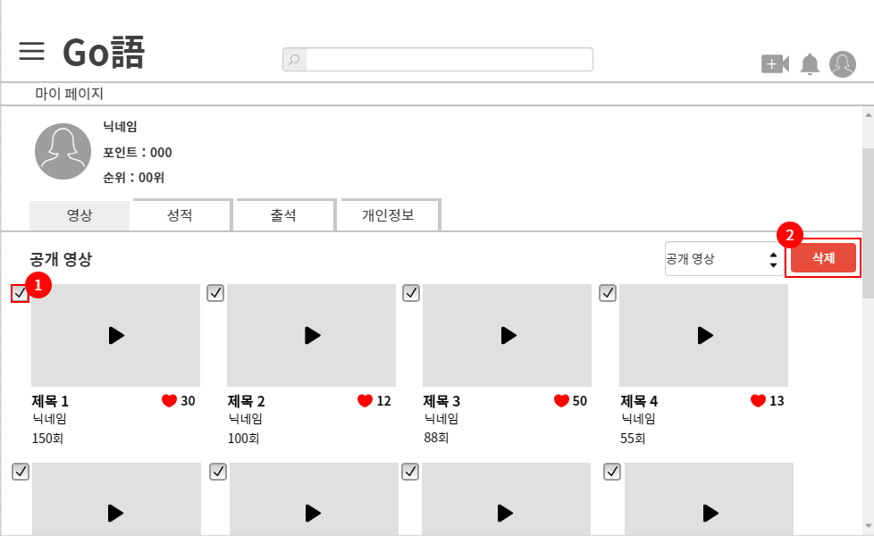
 |  |  |  |  |  |  |  |  |  |  |  |  |  |  |  |  |  |  |  |  |  | 1 | 삭제할 영상을 선택하는 체크박스

 |  |  |  |  |  |  |  |  |  |  |  |  |  |  |  |  |  |  |  |  |  | 2 | 체크 영상 영구 삭제

 |  |  |  |  |  |  |  |  |  |  |  |  |  |  |  |  |  |  |  |  |  | 연결 Table Name

Link 정보 |  | code | link |  | code |  |  | link |  | code |  | link |  |  | code | link |  |  | code | link |  | Program
 |  |  |  |  |  |  |  |  |  |  |  |  |  |  |  |  |  |  |  |  |  | DB Query
 |  |  |  |  |  |  |  |  |  |  |  |  |  |  |  |  |  |  |  |  |  | Script
 |  |  |  |  |  |  |  |  |  |  |  |  |  |  |  |  |  |  |  |  |  | Image
 |  |  |  |  |  |  |  |  |  |  |  |  |  |  |  |  |  |  |  |  |  | Flash
 |  |  |  |  |  |  |  |  |  |  |  |  |  |  |  |  |  |  |  |  |  | etc

마이페이지(성적 관리)
스토리보드 작성 템플릿

프로젝트명 : Go語 |  |  |  |  |  | 분류명 |  |  |  |  | 작성자 |  | 최찬민 |  |  |  | 작성일 |  |  |  | 확인 | TITLE
 |  |  |  |  |  | 분류코드 |  |  |  |  | 승인자 |  | 김종율 |  |  |  | 승인일 |  |  |  |  | META
Depth1 |  |  |  | Depth2 |  |  |  |  | Depth3 |  |  |  |  | Depth4 |  |  |  | Depth5
화면명 | 마이페이지 성적 관리 |  |  |  |  |  | 화일명 |  |  |  |  |  |  | 폴더 |  |  |  |  |  |  |  | 내용
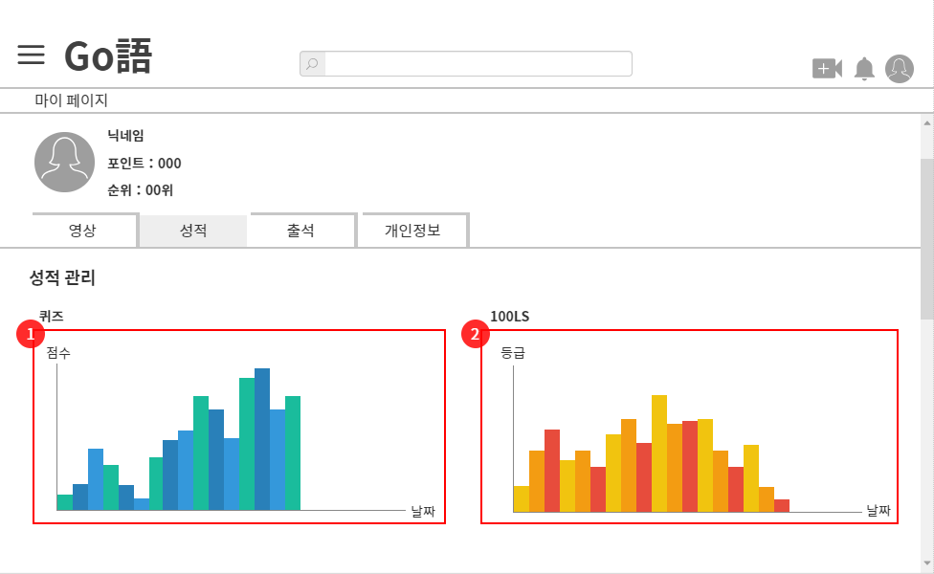
 |  |  |  |  |  |  |  |  |  |  |  |  |  |  |  |  |  |  |  |  |  | 1 | 퀴즈 점수 그래프

 |  |  |  |  |  |  |  |  |  |  |  |  |  |  |  |  |  |  |  |  |  | 2 | 100LS 등급 그래프

 |  |  |  |  |  |  |  |  |  |  |  |  |  |  |  |  |  |  |  |  |  | 연결 Table Name

Link 정보 |  | code | link |  | code |  |  | link |  | code |  | link |  |  | code | link |  |  | code | link |  | Program
 |  |  |  |  |  |  |  |  |  |  |  |  |  |  |  |  |  |  |  |  |  | DB Query
 |  |  |  |  |  |  |  |  |  |  |  |  |  |  |  |  |  |  |  |  |  | Script
 |  |  |  |  |  |  |  |  |  |  |  |  |  |  |  |  |  |  |  |  |  | Image
 |  |  |  |  |  |  |  |  |  |  |  |  |  |  |  |  |  |  |  |  |  | Flash
 |  |  |  |  |  |  |  |  |  |  |  |  |  |  |  |  |  |  |  |  |  | etc

마이페이지(출석 관리)
스토리보드 작성 템플릿

프로젝트명 : Go語 |  |  |  |  |  | 분류명 |  |  |  |  | 작성자 |  | 최찬민 |  |  |  | 작성일 |  |  |  | 확인 | TITLE
 |  |  |  |  |  | 분류코드 |  |  |  |  | 승인자 |  | 김종율 |  |  |  | 승인일 |  |  |  |  | META
Depth1 |  |  |  | Depth2 |  |  |  |  | Depth3 |  |  |  |  | Depth4 |  |  |  | Depth5
화면명 | 마이페이지 출석 관리 |  |  |  |  |  | 화일명 |  |  |  |  |  |  | 폴더 |  |  |  |  |  |  |  | 내용
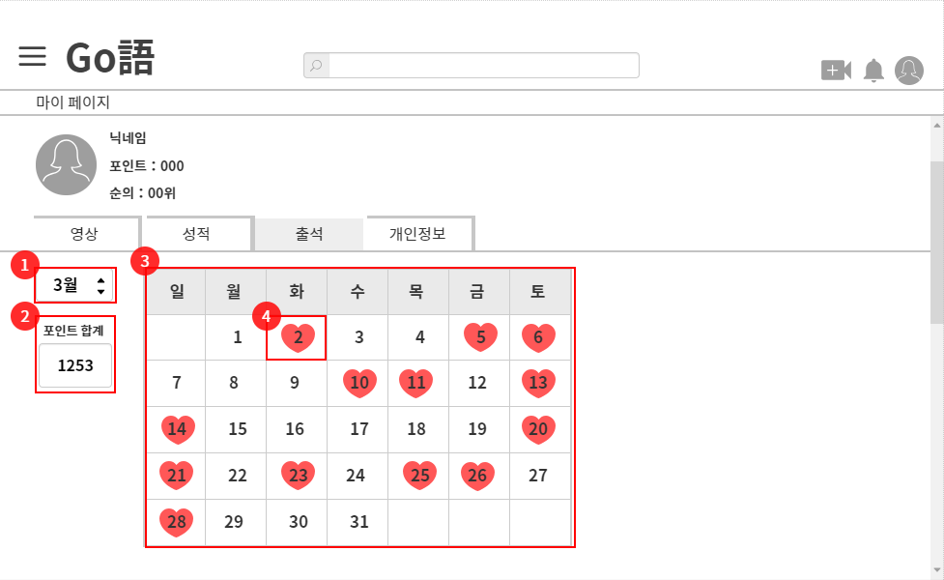
 |  |  |  |  |  |  |  |  |  |  |  |  |  |  |  |  |  |  |  |  |  | 1 | 월 선택

 |  |  |  |  |  |  |  |  |  |  |  |  |  |  |  |  |  |  |  |  |  | 2 | 획득한 포인트 합계

 |  |  |  |  |  |  |  |  |  |  |  |  |  |  |  |  |  |  |  |  |  | 3 | 선택한 월의 날짜

 |  |  |  |  |  |  |  |  |  |  |  |  |  |  |  |  |  |  |  |  |  | 4 | 출석한 날짜

 |  |  |  |  |  |  |  |  |  |  |  |  |  |  |  |  |  |  |  |  |  | 연결 Table Name

Link 정보 |  | code | link |  | code |  |  | link |  | code |  | link |  |  | code | link |  |  | code | link |  | Program
 |  |  |  |  |  |  |  |  |  |  |  |  |  |  |  |  |  |  |  |  |  | DB Query
 |  |  |  |  |  |  |  |  |  |  |  |  |  |  |  |  |  |  |  |  |  | Script
 |  |  |  |  |  |  |  |  |  |  |  |  |  |  |  |  |  |  |  |  |  | Image
 |  |  |  |  |  |  |  |  |  |  |  |  |  |  |  |  |  |  |  |  |  | Flash
 |  |  |  |  |  |  |  |  |  |  |  |  |  |  |  |  |  |  |  |  |  | etc

마이페이지(정보 수정)
스토리보드 작성 템플릿

프로젝트명 : Go語 |  |  |  |  |  | 분류명 |  |  |  |  | 작성자 |  | 최찬민 |  |  |  | 작성일 |  |  |  | 확인 | TITLE
 |  |  |  |  |  | 분류코드 |  |  |  |  | 승인자 |  | 김종율 |  |  |  | 승인일 |  |  |  |  | META
Depth1 |  |  |  | Depth2 |  |  |  |  | Depth3 |  |  |  |  | Depth4 |  |  |  | Depth5
화면명 | 마이페이지 정보 수정 |  |  |  |  |  | 화일명 |  |  |  |  |  |  | 폴더 |  |  |  |  |  |  |  | 내용
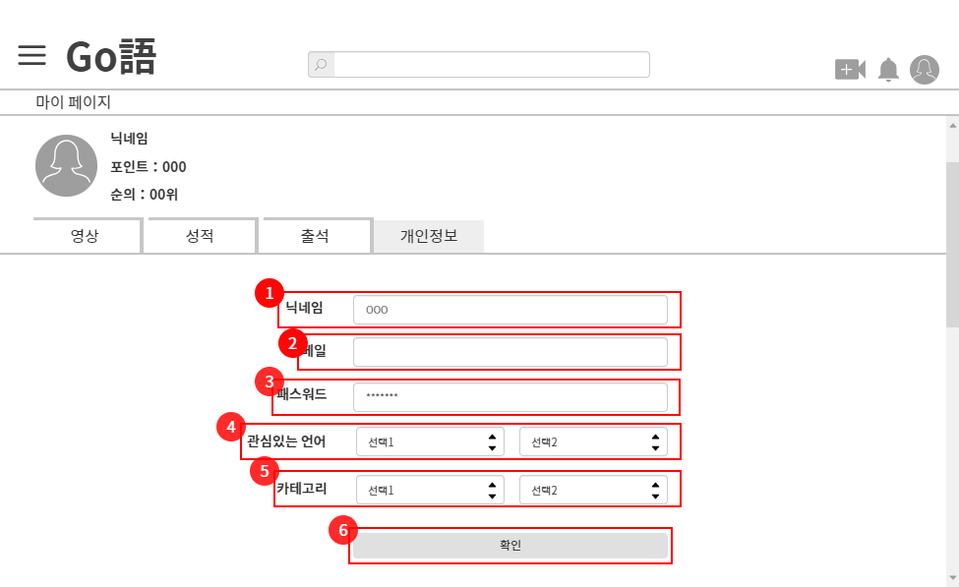
 |  |  |  |  |  |  |  |  |  |  |  |  |  |  |  |  |  |  |  |  |  | 1 | 닉네임 변경

 |  |  |  |  |  |  |  |  |  |  |  |  |  |  |  |  |  |  |  |  |  | 2 | 메일 변경

 |  |  |  |  |  |  |  |  |  |  |  |  |  |  |  |  |  |  |  |  |  | 3 | 패스워드 변경

 |  |  |  |  |  |  |  |  |  |  |  |  |  |  |  |  |  |  |  |  |  | 4 | 관심있는 언어 변경

 |  |  |  |  |  |  |  |  |  |  |  |  |  |  |  |  |  |  |  |  |  | 5 | 카테고리 변경

 |  |  |  |  |  |  |  |  |  |  |  |  |  |  |  |  |  |  |  |  |  | 6 | 확인 클릭 시 정보 수정

 |  |  |  |  |  |  |  |  |  |  |  |  |  |  |  |  |  |  |  |  |  | 연결 Table Name

Link 정보 |  | code | link |  | code |  |  | link |  | code |  | link |  |  | code | link |  |  | code | link |  | Program
 |  |  |  |  |  |  |  |  |  |  |  |  |  |  |  |  |  |  |  |  |  | DB Query
 |  |  |  |  |  |  |  |  |  |  |  |  |  |  |  |  |  |  |  |  |  | Script
 |  |  |  |  |  |  |  |  |  |  |  |  |  |  |  |  |  |  |  |  |  | Image
 |  |  |  |  |  |  |  |  |  |  |  |  |  |  |  |  |  |  |  |  |  | Flash
 |  |  |  |  |  |  |  |  |  |  |  |  |  |  |  |  |  |  |  |  |  | etc

